Sản phẩm mới
CÔNG TY TNHH ÁNH NGUYỆT CƯỜNG
VPGD: K137 Đặng Huy Tá - Hòa Minh - Liên Chiểu - Đà nẵng
Tel: 0915.878.525 | Web: anhnguyetcuong.vn | Email: anhnguyetcuong@gmail.com

SẢN PHẨM MỚI
STT | HÌNH ẢNH | MÃ SẢN PHẨM | THÔNG SỐ KỸ THUẬT | GIÁ BÁN LẺ
1 | 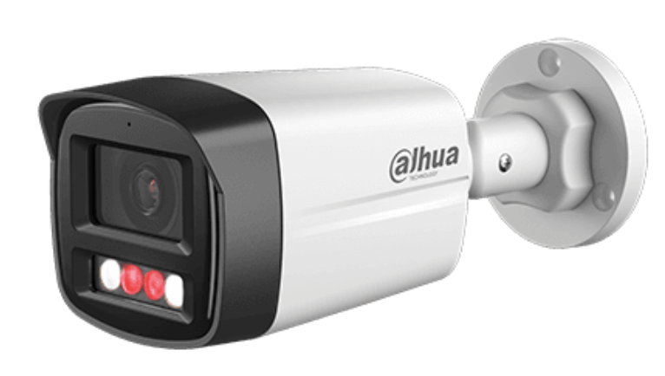 | DH-IPC-HFW1439TL1-A-IL | 4MP Entry Smart Dual Light Fixed-focal Bullet Network Camera Tích hợp đèn led trợ sáng cho hình ảnh có màu 24/24h ■ Độ phân giải 4MP cảm biến CMOS 1/2.9” ■ Chuẩn nén hình ảnh H.265+, 25/30fps@4M ■ Độ nhạy sáng tối thiểu 0.006 lux@F1.6 (Color,30 IRE), 0.0006 lux@F1.6 (B/W,30 IRE) ■ Chống ngược sáng WDR 120dB , chế độ ngày đêm(ICR), bù sáng(BLC,HLC), Chống nhiễu (3D-DNR) ■ Ống kính 2.8mm ■ Hỗ trợ tên miền ■ Tích hợp Mic ■ 3 chế độ chiếu sáng : Chiếu sáng thông minh, ánh sáng trắng. chế độ hồng ngoại ■ Phát hiện chuyển động : Phát hiện người ■ Khoảng cách đèn trợ sáng 30m, hồng ngoại 30m. Chuẩn chống nước IP67.Không hỗ trợ khe cắm thẻ nhớ ■ Điện áp 12V DC/PoE (802.3af), công suất <7.7W ■ Chất liệu vỏ nhựa + kim loại. Kích thước 197.9 mm × 80.2 mm × 76.2 mm, trọng lượng 0.31kg | 1,920,000
2 | 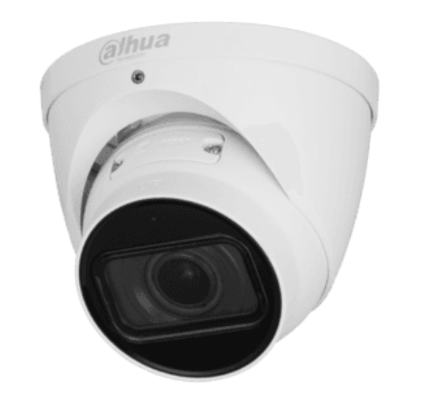 | DH-IPC-HDW2841T-ZS | 8MP IR Vari-focal Bullet WizSense Network Camera ■ Độ phân giải 8MP cảm biến CMOS 1/2.7” ■ Chuẩn nén hình ảnh H.265+, 20fps@8 MP (3840 × 2160), (2688 × 1520)@25/30 fps ■ Độ nhạy sáng tối thiểu 0.008 lux@F1.5, 0.0008 lux@F1.5 (B/W, 30 IRE) ■ Chống ngược sáng WDR 120dB , chế độ ngày đêm(ICR), bù sáng(BLC,HLC), Chống nhiễu (3D-DNR) ■ Ống kính điều chỉnh 2.7 mm–13.5 mm ■ Hỗ trợ tên miền ■ Phát hiện thông minh: SMD Plus, IVS (Intrusion, tripwire), Tìm kiếm thông minh(với NVR) ■ Tích hợp Mic ■ Hồng ngoại 40m. Chuẩn chống nước IP6.Hỗ trợ khe cắm thẻ nhớ 256GB ■ Điện áp 12V DC/PoE (802.3af), công suất <7.6W ■ Chất liệu kim loại. Kích thước 108.3 mm × Φ122 mm, trọng lượng 0.74kg | 6,710,000
3 | 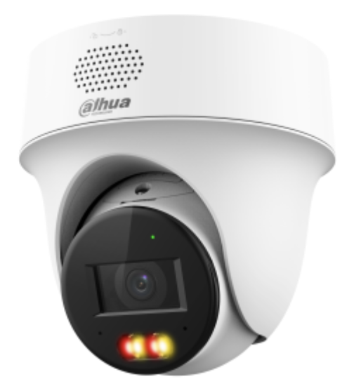 | DH-IPC-PT1239H-PV | 2MP Smart Dual Light Active Deterrence Network PT Camera ■ Cảm biến hình ảnh: 1/2.8" 2Megapixel CMOS ■ Độ phân giải: 2 MP@25/30 fps ■ Chuẩn nén hình ảnh: Smart H.265+;H.265;Smart H.264+ ■ Tích hợp đèn trợ sáng cho hình ảnh ban đêm có màu ■ Hỗ trợ quay quét: Pan: 0° to 345°; Tilt: 0° to +90° , Preset, Power-off Memory, Idle Motion ■ WDR 120dB,3DNR, HLC, BLC ■ Phát hiện con người và phương tiện. Hỗ trợ IVS ■ Cảnh báo chủ động: Tích hợp còi và đèn cảnh báo (tùy biến cảnh báo) ■ Không hỗ trợ thẻ nhớ ■ Tích hợp Mic, loa. Đàm thọai 2 chiều ■ Hỗ trợ 3 chế độ nhìn ban đêm. Tầm nhìn ban đêm 30m hồng ngoại, 30m đèn trợ sáng ■ Ống kính 2.8mm ■ DC12V/1.0A, PoE . Onvif 2.4. IP66,TVS2000V ■ Kích thước : 128.4 mm × Φ127.3 mm, Trọng lượng: 0.41Kg | 1,955,000
4 |  | DH-IPC-PT1439H-PV | 4MP Smart Dual Light Active Deterrence Network PT Camera ■ Cảm biến hình ảnh: 1/2.8" 4Megapixel CMOS ■ Độ phân giải: 4 MP@25/30 fps ■ Chuẩn nén hình ảnh: Smart H.265+;H.265;Smart H.264+ ■ Tích hợp đèn trợ sáng cho hình ảnh ban đêm có màu ■ Hỗ trợ quay quét: Pan: 0° to 345°; Tilt: 0° to +90° , Preset, Power-off Memory, Idle Motion ■ WDR 120dB,3DNR, HLC, BLC ■ Phát hiện con người và phương tiện. Hỗ trợ IVS ■ Cảnh báo chủ động: Tích hợp còi và đèn cảnh báo (tùy biến cảnh báo) ■ Không hỗ trợ thẻ nhớ ■ Tích hợp Mic, loa. Đàm thọai 2 chiều ■ Hỗ trợ 3 chế độ nhìn ban đêm. Tầm nhìn ban đêm 30m hồng ngoại, 30m đèn trợ sáng ■ Ống kính 2.8mm ■ DC12V/1.0A, PoE . Onvif 2.4. IP66,TVS2000V ■ Kích thước : 128.4 mm × Φ127.3 mm, Trọng lượng: 0.41Kg | 2,310,000
5 | 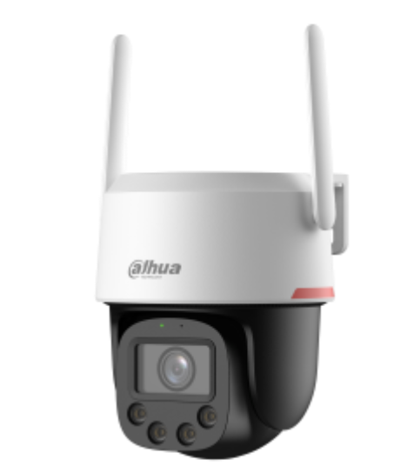 | DH-P3F-PV | 3MP WizColor Outdoor Wi-Fi Pan & Tilt Network Camera ■ Cảm biến hình ảnh: 1/2.8" 3Megapixel CMOS ■ Độ phân giải: 3 MP@25/30 fps ■ Chuẩn nén hình ảnh: Smart H.265+;H.265;Smart H.264+ ■ Tích hợp đèn trợ sáng cho hình ảnh ban đêm có màu, tối đa 30m(Warm light) ■ Hỗ trợ quay quét: Pan: 0° to 345°; Tilt: 0° to +90° , Preset, Power-off Memory, Idle Motion ■ WDR 120dB ■ Phát hiện con người và phương tiện ■ Hỗ trợ 1x thẻ nhớ Micro SD tối đa 512GB ■ Tích hợp Mic, loa. Đàm thọai 2 chiều ■ Ống kính 3.6mm ■ Hỗ trợ kết nối qua wifi 2.4GHz (wifi 6) hoặc Rj45(không hỗ trợ PoE) ■ Khởi tạo kết nối nhanh với Bluetooth pairing ■ DC12V/1.0A . Onvif 2.4. IP66,TVS2000V ■ Kích thước : 153.5 mm × Φ129.3 mm, Trọng lượng: 0.6Kg | 2,650,000
6 |  | DH-P5F-PV | 5MP WizColor Outdoor Wi-Fi Pan & Tilt Network Camera ■ Cảm biến hình ảnh: 1/1.8" 5Megapixel CMOS ■ Độ phân giải: 3 MP@25/30 fps ■ Chuẩn nén hình ảnh: Smart H.265+;H.265;Smart H.264+ ■ Tích hợp đèn trợ sáng cho hình ảnh ban đêm có màu, tối đa 30m(Warm light) ■ Hỗ trợ quay quét: Pan: 0° to 345°; Tilt: 0° to +90° , Preset, Power-off Memory, Idle Motion ■ WDR 120dB ■ Phát hiện con người và phương tiện ■ Hỗ trợ 1x thẻ nhớ Micro SD tối đa 512GB ■ Tích hợp Mic, loa. Đàm thọai 2 chiều ■ Ống kính 3.6mm ■ Hỗ trợ kết nối qua wifi 2.4GHz (wifi 6) hoặc Rj45(không hỗ trợ PoE) ■ Khởi tạo kết nối nhanh với Bluetooth pairing ■ DC12V/1.0A . Onvif 2.4. IP66,TVS2000V ■ Kích thước : 153.5 mm × Φ129.3 mm, Trọng lượng: 0.6Kg | 2,795,000
7 | 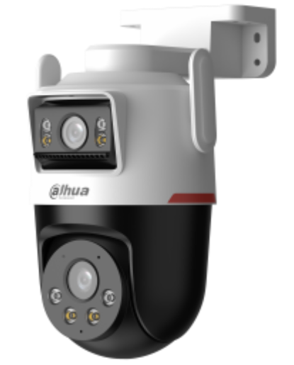 | DH-P3D-3F-PV-P | 3+3MP Outdoor WizColor Wi-Fi Dual-Lens Pan & Tilt Camera Ống kính cố định: ■ 3MPixel cảm biến CMOS kích thước 1/2.9” ■ Ống kính 2.8mm. Góc nhìn H: 89°; V: 48°; D: 105° ■ Đèn chiếu sáng ấm: 40m Ống kính quay quét: Pan: 0° to 352°, Tilt: 0° to 90° ■ 3MPixel cảm biến CMOS kích thước 1/2.9” ■ Ống kính 6mm. Góc nhìn H: 52°; V: 29°; D: 60° ■ Đèn chiếu sáng ấm: 40m ■ Chống ngược sáng WDR 120DB ■ Phát hiện con người và phương tiện ■ Tích hợp Mic và loa cảnh báo. Hỗ trợ đàm thoại 2 chiều ■ Hỗ trợ Wifi 6 băng tần 2.4Ghz. Hỗ trợ cổng Lan ■ Hỗ trợ khe cắm thẻ nhớ 256GB. ■ Chuẩn chống nước IP66 ■ Nguồn 12VDC. Chất liệu vỏ nhựa ■ Kích thước : 159.4 mm × 119.1 mm × 210 mm (6.28" × 4.69" × 8.27") (L × W × H) ■ Cân nặng: 0.585Kg | 3,765,000
8 | 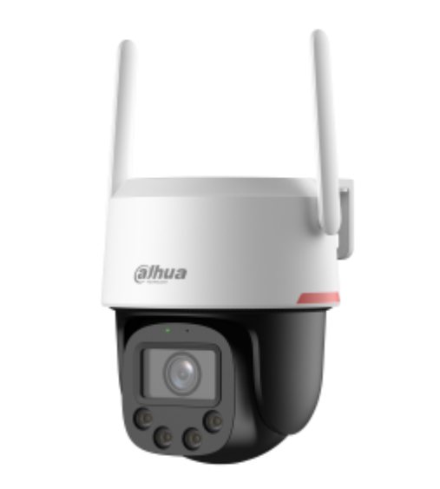 | DH-P4F-PV-4G | 4MP Outdoor Wizcolor Fixed-focal 4G Pan & Tilt Network Camera ■ Cảm biến hình ảnh: 1/1.8" 4Megapixel CMOS ■ Độ phân giải: 4 MP@25/30 fps ■ Chuẩn nén hình ảnh: Smart H.265+;H.265;Smart H.264+ ■ Tích hợp đèn trợ sáng cho hình ảnh ban đêm có màu, tối đa 30m(Warm light) ■ Hỗ trợ quay quét: Pan: 0° to 345°; Tilt: 0° to +90° , Preset, Power-off Memory, Idle Motion ■ DWDR ■ Phát hiện con người và phương tiện ■ Hỗ trợ 1x thẻ nhớ Micro SD tối đa 512GB ■ Tích hợp Mic, loa. Đàm thọai 2 chiều ■ Ống kính 4.0mm ■ Hỗ trợ mạng 4G LTE class3: 23dBm±2dB, hỗ trợ 1 cổng Rj45 100Mbps ■ DC12V/1.0A . Onvif. IP66,TVS2000V ■ Kích thước : 153.5 mm × Φ129.3 mm, Trọng lượng: 0.66Kg | 3,910,000
9 | 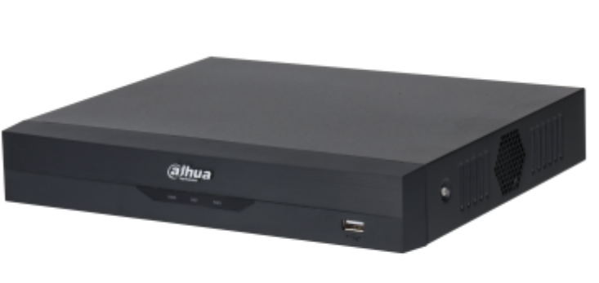 | DH-XVR4116HS-I/T | 16CH Penta-brid 1080N/720P Compact 1U 1HDD WizSense Digital Video Recorder ■ Đầu ghi hình 16 kênh HDCVI ■ Hỗ trợ camera HDCVI/Analog/IP/TVI/AHD ■ Chuẩn nén hình ảnh H265+ ■Hỗ trợ đàm thoại hai chiều với camera HDCVI (các mã hỗ trợ) ■ Hỗ trợ AI - Coding tất cả các kênh ■ Hỗ trợ SMD Plus 16 kênh và bảo vệ vành đai ■ Hỗ trợ ghi hình tất cả các kênh 1080N ■ Hỗ trợ mở rộng camera IP(16+2) hỗ trợ lên đến camera 6MP, băng thông đầu vào 64Mbps ■ Hỗ trợ tích hợp với camera wifi ■ Hỗ trợ 1 ổ cứng chuẩn SATA, dụng lượng tối đa 16TB ■ Nguồn DC12V/2A ■ Vỏ kim loại | 3,775,000
10 |  | DH-XVR5116HS-5M-I3/T | 16CH Penta-brid 5MP Compact 1U 1HDD WizSense Digital Video Recorder ■ Đầu ghi hình 16 kênh HDCVI ■ Hỗ trợ camera HDCVI/Analog/IP/TVI/AHD ■ Chuẩn nén hình ảnh H265+ ■ Hỗ trợ đàm thoại hai chiều với camera HDCVI (các mã hỗ trợ) ■ AcuPick(1080p): 8 kênh ■ IVS: 8 kênh - 10 rule/kênh ■ Phát hiện khuôn mặt: 4 kênh - phát hiện 6 thuộc tính - 12 hình/giây/kênh ■ Nhân dạng khuôn mặt: 4 kênh - Lên đến 10 cơ sở dữ liệu khuôn mặt với 10.000 hình ảnh ■ Phân tích chất lượng video bằng AI: 16 kênh ■ SMD Plus: 16 kênh bằng NVR và 24 kênh bằng Camera ■ Hỗ trợ AI - Coding tất cả các kênh ■ Hỗ trợ SMD Plus 16 kênh và bảo vệ vành đai ■ Mã hóa hình ảnh: Kênh 1-4 5M-N@(1 fps–25 fps), các kênh khác 5M-N@(1 fps–12 fps),.. Khi bật tăng cường mã hóa: 8 kênh 5 MP@(1 fps–12 fps)/ 5M-N@(1 fps–25 fps), các kênh khác 5M-N@(1 fps–12 fps); ■ Hỗ trợ mở rộng camera IP(16+2) hỗ trợ lên đến camera 6MP, băng thông đầu vào 128Mbps ■ Hỗ trợ tích hợp với camera wifi ■ Hỗ trợ 1 ổ cứng chuẩn SATA, dụng lượng tối đa 16TB ■ Nguồn DC12V/2A ■ Vỏ kim loại | 7,600,000

Mã hàng clear
CÔNG TY TNHH ÁNH NGUYỆT CƯỜNG
VPGD: K137 Đặng Huy Tá - Hòa Minh - Liên Chiểu - Đà nẵng
Tel: 0915.878.525 | Web: anhnguyetcuong.vn | Email: anhnguyetcuong@gmail.com

SẢN PHẨM DỪNG PHÂN PHỐI
STT | MÃ SẢN PHẨM | MÃ THAY THẾ
 | DÒNG LITE 1MP
1 | DH-HAC-HDW1000MP-S3
 | DÒNG LITE HAC
2 | DH-HAC-HFW1000SP-S3
3 | DH-HAC-HDW1200LP-S3
4 | DH-HAC-HFW1200TP-S5 | DH-HAC-HFW1200CMP-S5
5 | DH-HAC-HDW1200EMP-A-S5 | DH-HAC-HDW1200TQP-A
6 | DH-HAC-HFW1200TLP-A-S4 | DH-HAC-HFW1200TLP-A-S5
7 | DH-HAC-HDW1200MP-S4 | DH-HAC-HDW1200MP-S5
8 | DH-HAC-HFW1200TP-A-S4 | DH-HAC-HFW1200TP-A-S5
9 | DH-HAC-HFW1200TLP-S4 | DH-HAC-HFW1200TLP-S5
10 | DH-HAC-HFW1200TLP-S5
11 | DH-HAC-HFW1239TP-A-LED | DH-HAC-HFW1239TP-A-LED-S2
12 | DH-HAC-HFW1200DP-S4 | DH-HAC-HFW1200DP-S5
13 | DH-HAC-HFW1200SP-S4 | DH-HAC-HFW1200SP-S5
14 | DH-HAC-HDW1239TLP-A-LED | DH-HAC-HDW1239TLQ-LED-S2
15 | DH-HAC-HDW1239TP-A-LED | DH-HAC-HDW1239TP-A-LED-S2
16 | DH-HAC-HFW1239TLMP-LED | DH-HAC-HFW1239TLMP-LED-S2
17 | DH-HAC-HDBW3231EP-Z
 | DÒNG PRO 2MP
18 | DH-HAC-HFW2231RP-Z-IRE6 | DH-HAC-HFW2241TP-Z-A
19 | DH-HAC-HFW2241TP-I8-A | DH-HAC-HFW2241TUP-A
 | DÒNG LITE 4MP
20 | DH-HAC-HFW1400DP-S2 | DH-HAC-HFW1500DP
21 | DH-HAC-HFW1500DP | DH-HAC-HFW1500DP-S2
22 | DH-HAC-HDBW1400EP-S2 | DH-HAC-HDBW1500EP
23 | DH-HAC-HDW1400EMP-A-S2 | DH-HAC-HDW1500TMQP-A
24 | DH-HAC-HDW1400EMP-S2 | DH-HAC-HDW1500EMP
25 | DH-HAC-HDW1400MP-S2 | DH-HAC-HDW1500MP
26 | DH-HAC-HDW1500MP | DH-HAC-HDW1500TLMQP
27 | DH-HAC-HFW1400SP-S2 | DH-HAC-HFW1500SP
28 | DH-HAC-HFW1400TP-S2 | DH-HAC-HFW1500TP
29 | DH-HAC-HFW1400TLP-A-S2 | DH-HAC-HFW1500TLP-A
30 | DH-HAC-HFW1400TP-A-S2 | DH-HAC-HFW1500TP-A
31 | DH-HAC-HFW1400RP-S2
32 | DH-HAC-HDW1400RP-S2
 | DÒNG LITE 5MP
33 | DH-HAC-HDW1500EMP-A | DH-HAC-HDW1500TMQP-A
34 | DH-HAC-HFW1500SP | DH-HAC-HFW1500CMP
35 | DH-HAC-HFW1500CMP | DH-HAC-HFW1500CMP-S2
36 | DH-HAC-HFW2501TP-I8-A | DH-HAC-HFW2501TUP-A
37 | DH-HAC-HFW2501EP-A
38 | DH-HAC-HFW1509TLMP-LED | DH-HAC-HFW1509TLMP-LED-S2
39 | DH-HAC-HDW1509TP-A-LED | DH-HAC-HDW1509TP-A-LED-S2
40 | DH-HAC-HDW1500TLMQP | DH-HAC-HDW1500TLMQP-S2
41 | DH-HAC-HFW1500TLP | DH-HAC-HFW1500TLP-S2
42 | DH-HAC-HFW1500TLP-A | DH-HAC-HFW1500TLP-A-S2
43 | DH-HAC-HDW1509TLP-A-LED | DH-HAC-HDW1509TLP-A-LED-S2
44 | DH-HAC-HDW1509TLP-A-LED-S2 | DH-HAC-HDW1509TLQP-A-LED-S2
45 | DH-HAC-HFW1509TP-A-LED | DH-HAC-HFW1509TP-A-LED-S2
46 | DH-HAC-HDW1509TLP-LED | DH-HAC-HDW1509TLP-LED-S2
47 | DH-HAC-HFW1500TLMP-IL-A | DH-HAC-B1A51P-U-IL-A
 | CAMERA GIẤU KÍN
48 | DH-HAC-HUM3201BP-0360P | DH-HAC-HUM3201BP-S2
 | IOT MOTION EYE 2MP
49 | DH-HAC-ME1200DP | DH-HAC-ME1200DP-LS
 | ENTRY (NEW)
50 | DH-IPC-HDW1230DV-S6 | DH-IPC-HDW1230DT1-S5
51 | DH-IPC-HDW1230DT1-S5
 | IPC LITE H.265
52 | DH-IPC-HFW1230MP-AS-I2 | DH-IPC-HFW2231MP-AS-I2-B-S2
53 | DH-IPC-HFW1230MP-S-I2
54 | DH-IPC-HFW1230SP-S4 | DH-IPC-HFW1230SP-S5
55 | DH-IPC-HFW4231TP-S-S4
56 | DH-IPC-HDBW1230EP-S4 | DH-IPC-HDBW1230EP-S5
57 | DH-IPC-HDW1230SP-S4 | DH-IPC-HDW1230SP-S5
58 | DH-IPC-HDW1230SP-S5 | DH-IPC-HDW1230T-A-S5
59 | DH-IPC-HDBW1831RP-S
60 | DH-IPC-HDW2231TP-ZS-S2
 | Speedome IP
61 | DH-SD49225XA-HNR-S3 | DH-SD49225DB-HNY
 | IP DSS
62 | DS2230TDIP-S2
63 | DS2230TDIP-S3
64 | DS2230SFIP-S2
65 | DS2230SFIP-S3
66 | DS2431TDIP-S2
67 | DS2431SFIP-S2
68 | DS2230RDIP-S2
 | FULL COLOR
69 | DH-IPC-HFW1239S1P-LED-S4 | DH-IPC-HFW1239S1-LED-S5
70 | DH-IPC-HDW1239T1P-LED-S4 | DH-IPC-HDW1239T1-LED-S5
71 | DH-IPC-HDW1239T1-LED-S5 | DH-IPC-HDW1239T1-A-LED
72 | DH-IPC-HDW3449HP-AS-PV | DH-IPC-HDW3449HP-AS-PV-S3
73 | DH-IPC-HFW3449T1P-AS-PV | DH-IPC-HFW3449T1P-AS-PV-S3
74 | DH-IPC-HFW3449T1-AS-PV | DH-IPC-HFW3449T1P-AS-PV
75 | DH-HAC-HDW1239TLP-LED
76 | DH-HAC-HFW2241TP-Z-A | DH-HAC-HFW2241TUP-Z-A
77 | DH-HAC-HDW1239TP-LED | DH-HAC-HDW1239TP-LED-S2
78 | DH-HAC-HDW1239TP-LED-S2
79 | DH-HAC-HFW1509TLMP-A-LED | DH-HAC-HFW1509TLMP-A-LED-S2
80 | DH-IPC-HFW3549T1P-AS-PV | DH-IPC-HFW3549T1P-AS-PV-S3
81 | DH-HAC-HDW1509TP-LED | DH-HAC-HDW1509TP-LED-S2
 | PANORAMIC
82 | DH-IPC-EB5531P | DH-IPC-EB5541P-AS
83 | DH-IPC-HFW4631EP-SE
84 | DH-IPC-HDBW4631EP-ASE
85 | DH-IPC-HFW5631EP-ZE
 | IP WIFI
86 | DH-IPC-K15P
87 | DH-IPC-HDBW1320EP-W
88 | DH-IPC-HFW1320SP-W
89 | DH-PTZ1C203UE-GN-W
90 | DH-IPC-C35P
91 | DH-IPC-HFW1120SP-W
92 | DH-IPC-HDBW1120EP-W
93 | DH-IPC-HFW4230MP-4G-AS-I2
94 | DH-IPC-HDW1230DT-STW
95 | DH-IPC-HDW1430DT-STW
 | THIẾT BỊ HÀNH TRÌNH
96 | DH-CA-MW183HP-IR1-0280B
97 | DH-HAC-HDW1100GP-M
 | DÒNG PTZ
98 | DH-SD49225T-HN | DH-SD49225XA-HNR
99 | DH-SD49225XA-HNR | DH-SD49225XA-HNR-S2
100 | DH-SD59225U-HNI | DH-SD5A225XA-HNR
101 | DH-SD5A225XA-HNR | DH-SD5A225GB-HNR
102 | DH-SD6CE225I-HC | DH-SD59225-HC-LA
103 | DH-SD49225I-HC | DH-SD49225-HC-LA
104 | DH-SD59225I-HC | DH-SD59225-HC-LA
 | CHUÔNG HÌNH - CHUÔNG CỬA
105 | DHI-VTH1660CH | DHI-VTH5441G
106 | DHI-VTH2020A
107 | DHI-VTO2000A-S1 | DHI-VTO2101E-P-S1 DHI-VTO2202F-P
108 | DHI-VTO2111D-WP-S1 | DHI-VTO2111D-P-S2
109 | DHI-VTH1560B DHI-VTH1560BW | DHI-VTH2421FB-P DHI-VTH2421FW-P
110 | DHI-VTH1550CH-S2 | DHI-VTH2621G-WP
111 | DHI-VTO2201F-P
112 | DHI-VTO2211G-WP | DHI-VTO2211G-WP-S2
113 | DHI-VTO2111D-P-S2 | DHI-VTO2111D-P-S3
 | DÒNG XVR-X1
114 | DH-XVR4104C-X1 | DH-XVR4104C-I
115 | DH-XVR4104HS-X1 | DH-XVR4104HS-I
116 | DH-XVR5104C-X1 | DH-XVR5104C-I3
117 | DH-XVR5104H-4KL-X | DH-XVR5104H-4KL-I2
118 | DH-XVR5108HS-4KL-X | DH-XVR5108HS-4KL-I2
119 | DH-XVR5216AN-X | DH-XVR5216AN-I2
120 | DH-XVR5232AN-X | DH-XVR5232AN-I2
121 | DH-XVR5104HS-X1 | DH-XVR5104HS-I3
122 | DH-XVR5116H-4KL-X | DH-XVR5116H-4KL-I2
123 | DH-XVR5232AN-I2 | DH-XVR5232AN-I3
124 | DH-XVR4232AN-X | DH-XVR5232AN-I2
125 | DH-XVR5216AN-4KL-X | DH-XVR5216AN-4KL-I2
126 | DH-XVR5216AN-4KL-I2 | DH-XVR5216AN-4KL-I3
127 | DH-XVR5108HS-X | DH-XVR5108HS-I3
128 | DH-XVR5432L-X | DH-XVR5432L-I2
129 | DH-XVR5108HS-4KL-I2 | DH-XVR5108HS-4KL-I3
130 | DH-XVR1A04 | DH-XVR1B04-I
131 | DH-XVR1A08 | DH-XVR1B08-I
132 | DH-XVR4108C-X1 | DH-XVR1B08-I
133 | DH-XVR5116HS-X | DH-XVR5116HS-I2
134 | DH-XVR7116HE-4KL-X | DH-XVR5116HE-4KL-I2
135 | DH-XVR7208A-4K-X | DH-XVR7208A-4K-I2
136 | DH-XVR5216AN-I2 | DH-XVR5216AN-I3
137 | DH-XVR5104H-4KL-I2 | DH-XVR5104H-4KL-I3
138 | DH-XVR5116H-4KL-I2 | DH-XVR5116H-4KL-I3
139 | DH-XVR5832S-X
140 | DH-XVR4108HS-X1
141 | DH-XVR5104C-4KL-X
...

Camera IP
CÔNG TY TNHH ÁNH NGUYỆT CƯỜNG
VPGD: K137 Đặng Huy Tá - Hòa Minh - Liên Chiểu - Đà nẵng
Tel: 0915.878.525 | Web: anhnguyetcuong.vn | Email: anhnguyetcuong@gmail.com

BẢNG BÁO GIÁ ĐẠI LÝ DAHUA CHÍNH HÃNG (Đã bao gồm 10% VAT)
STT | Hình ảnh | MÃ SẢN PHẨM | THÔNG SỐ KỸ THUẬT | GIÁ BÁN LẺ | BẢO HÀNH
Dòng sản phẩm Entry
Dòng sản phẩm Entry | Chiếu sáng kép thông minh
1 | 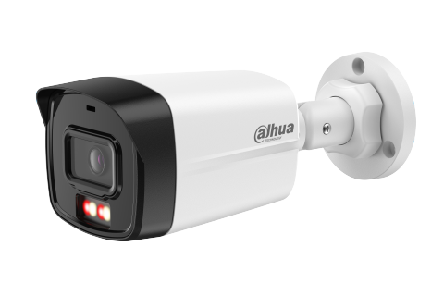 | DH-IPC-B1E29-A-IL | 2MP ECO Smart Dual Light Fixed-focal Bullet Network Camera Tích hợp đèn led trợ sáng cho hình ảnh có màu 24/24h ■ Độ phân giải 2MP cảm biến CMOS 1/2.8” ■ Chuẩn nén hình ảnh H.265+, 25/30fps@1080P ■ Độ nhạy sáng tối thiểu 0.005Lux@F1.6 ■ Chống ngược sáng DWDR , chế độ ngày đêm(ICR), bù sáng(BLC,HLC), Chống nhiễu (3D-DNR) ■ Ống kính 3.6mm ■ Hỗ trợ tên miền ■ Tích hợp Michfw ■ 3 chế độ chiếu sáng : Chiếu sáng thông minh, ánh sáng trắng. chế độ hồng ngoại ■ Phát hiện chuyển động : Phát hiện người ■ Khoảng cách đèn trợ sáng 15m, hồng ngoại 30m. Chuẩn chống nước IP67.Không hỗ trợ khe cắm thẻ nhớ ■ Điện áp 12V DC/PoE (802.3af), công suất <3.4W ■ Chất liệu vỏ nhựa . Kích thước 198.9 mm × 80.2 mm × 76.2 mm , trọng lượng 0.25kg | 1,230,000 | 24 tháng
2 | 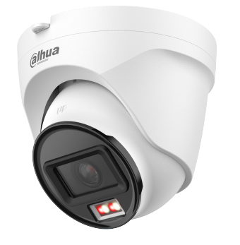 | DH-IPC-T1E29-A-IL | 2MP ECO Smart Dual Light Fixed-focal Eyeball Network Camera Tích hợp đèn led trợ sáng cho hình ảnh có màu 24/24h ■ Độ phân giải 2MP cảm biến CMOS 1/2.8” ■ Chuẩn nén hình ảnh H.265+, 25/30fps@1080P ■ Độ nhạy sáng tối thiểu 0.005Lux@F1.6 ■ Chống ngược sáng DWDR , chế độ ngày đêm(ICR), bù sáng(BLC,HLC), Chống nhiễu (3D-DNR) ■ Ống kính 2.8mm ■ Hỗ trợ tên miền ■ Tích hợp Mic ■ 3 chế độ chiếu sáng : Chiếu sáng thông minh, ánh sáng trắng. chế độ hồng ngoại ■ Phát hiện chuyển động : Phát hiện người ■ Khoảng cách đèn trợ sáng 15m, hồng ngoại 30m. Chuẩn chống nước IP67.Không hỗ trợ khe cắm thẻ nhớ ■ Điện áp 12V DC/PoE (802.3af), công suất <4.2W ■ Chất liệu vỏ nhựa . Kích thước 103.2 mm × Φ109.9 mm (4.06" × Φ4.33") , trọng lượng 0.24kg | 1,230,000 | 24 tháng
3 | 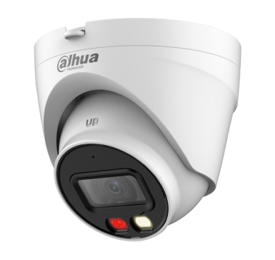 | DH-IPC-HDW1239V-A-IL | 2MP Entry Smart Dual Light Fixed-focal Eyeball Network Camera Tích hợp đèn led trợ sáng cho hình ảnh có màu 24/24h ■ Độ phân giải 2MP cảm biến CMOS 1/2.8” ■ Chuẩn nén hình ảnh H.265+, 25/30fps@1080P ■ Độ nhạy sáng tối thiểu 0.005Lux@F1.6 ■ Chống ngược sáng DWDR , chế độ ngày đêm(ICR), bù sáng(BLC,HLC), Chống nhiễu (3D-DNR) ■ Ống kính 3.6mm ■ Hỗ trợ tên miền ■ Tích hợp Mic ■ 3 chế độ chiếu sáng : Chiếu sáng thông minh, ánh sáng trắng. chế độ hồng ngoại ■ Phát hiện chuyển động ■ Khoảng cách đèn trợ sáng 30m . Chuẩn chống nước IP67.Không hỗ trợ khe cắm thẻ nhớ ■ Điện áp 12V DC/PoE (802.3af), công suất <5.6W ■ Chất liệu vỏ nhựa + kim loại. Kích thước 100.9 mm × Φ109.9 mm , trọng lượng 0.33kg | 1,565,000 | 24 tháng
4 | 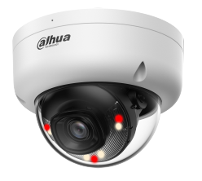 | DH-IPC-HDBW1239E1-A-IL | 2MP Entry Smart Dual Light Fixed-focal Dome Network Camera Tích hợp đèn led trợ sáng cho hình ảnh có màu 24/24h ■ Độ phân giải 2MP cảm biến CMOS 1/2.8” ■ Chuẩn nén hình ảnh H.265+, 25/30fps@1080P ■ Độ nhạy sáng tối thiểu 0.005Lux@F1.6 ■ Chống ngược sáng DWDR , chế độ ngày đêm(ICR), bù sáng(BLC,HLC), Chống nhiễu (3D-DNR) ■ Ống kính 2.8mm ■ Hỗ trợ tên miền ■ Tích hợp Mic ■ 3 chế độ chiếu sáng : Chiếu sáng thông minh, ánh sáng trắng. chế độ hồng ngoại ■ Phát hiện chuyển động : Phát hiện người ■ Khoảng cách đèn trợ sáng 30m, hồng ngoại 30m. Chuẩn chống nước IP67.Không hỗ trợ khe cắm thẻ nhớ ■ Điện áp 12V DC/PoE (802.3af), công suất <7.9W ■ Chất liệu vỏ nhựa . Kích thước 81.0 mm × Φ109.9 mm , trọng lượng 0.33kg | 1,295,000 | 24 tháng
5 |  | DH-IPC-HDBW1439E1-A-IL | 4MP Entry Smart Dual Light Fixed-focal Dome Network Camera Tích hợp đèn led trợ sáng cho hình ảnh có màu 24/24h ■ Độ phân giải 4MP cảm biến CMOS 1/2.8” ■ Chuẩn nén hình ảnh H.265+, 25/30fps@4MP ■ Độ nhạy sáng tối thiểu 0.008Lux@F1.6 ■ Chống ngược sáng DWDR , chế độ ngày đêm(ICR), bù sáng(BLC,HLC), Chống nhiễu (3D-DNR) ■ Ống kính 2.8mm ■ Hỗ trợ tên miền ■ Tích hợp Mic ■ 3 chế độ chiếu sáng : Chiếu sáng thông minh, ánh sáng trắng. chế độ hồng ngoại ■ Phát hiện chuyển động : Phát hiện người ■ Khoảng cách đèn trợ sáng 30m, hồng ngoại 30m. Chuẩn chống nước IP67.Không hỗ trợ khe cắm thẻ nhớ ■ Điện áp 12V DC/PoE (802.3af), công suất <7.9W ■ Chất liệu vỏ nhựa . Kích thước 81.0 mm × Φ109.9 mm , trọng lượng 0.33kg | 1,955,000 | 24 tháng
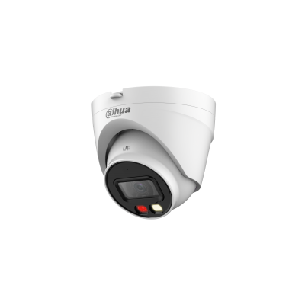 6 |  | DH-IPC-HDW1439V-A-IL | 4MP Entry Smart Dual Light Fixed-focal Eyeball Network Camera Tích hợp đèn led trợ sáng cho hình ảnh có màu 24/24h ■ Độ phân giải 4MP cảm biến CMOS 1/2.9” ■ Chuẩn nén hình ảnh H.265+, 25/30fps@4M ■ Độ nhạy sáng tối thiểu 0.006 lux@F1.6 (Color,30 IRE), 0.0006 lux@F1.6 (B/W,30 IRE) ■ Chống ngược sáng WDR , chế độ ngày đêm(ICR), bù sáng(BLC,HLC), Chống nhiễu (3D-DNR) ■ Ống kính 2.8mm ■ Hỗ trợ tên miền ■ Tích hợp Mic ■ 3 chế độ chiếu sáng : Chiếu sáng thông minh, ánh sáng trắng. chế độ hồng ngoại ■ Phát hiện chuyển động : Phát hiện người ■ Khoảng cách đèn trợ sáng 30m, hồng ngoại 30m. Chuẩn chống nước IP67.Không hỗ trợ khe cắm thẻ nhớ ■ Điện áp 12V DC/PoE (802.3af), công suất <5.7W ■ Chất liệu vỏ nhựa + kim loại . Kích thước 100.9 mm × Φ109.9 mm (3.97" × Φ4.33") , trọng lượng 0.33kg | 1,920,000 | 24 tháng
7 | 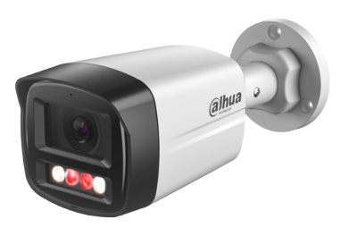 | DH-IPC-HFW1239TL1-A-IL | 2MP Entry Smart Dual Light Fixed-focal Bullet Network Camera Tích hợp đèn led trợ sáng cho hình ảnh có màu 24/24h ■ Độ phân giải 2MP cảm biến CMOS 1/2.8” ■ Chuẩn nén hình ảnh H.265+, 25/30fps@1080P ■ Độ nhạy sáng tối thiểu 0.005Lux@F1.6 ■ Chống ngược sáng DWDR , chế độ ngày đêm(ICR), bù sáng(BLC,HLC), Chống nhiễu (3D-DNR) ■ Ống kính 3.6mm ■ Hỗ trợ tên miền ■ Tích hợp Mic ■ 3 chế độ chiếu sáng : Chiếu sáng thông minh, ánh sáng trắng. chế độ hồng ngoại ■ Phát hiện chuyển động ■ Khoảng cách đèn trợ sáng 30m, hồng ngoại 30m . ■ Chuẩn chống nước IP67.Không hỗ trợ khe cắm thẻ nhớ ■ Điện áp 12V DC/PoE (802.3af), công suất <7.8W ■ Chất liệu vỏ nhựa + kim loại. Kích thước 197.9 mm × 80.2 mm × 76.2 mm, trọng lượng 0.31kg | 1,400,000 | 24 tháng
8 | 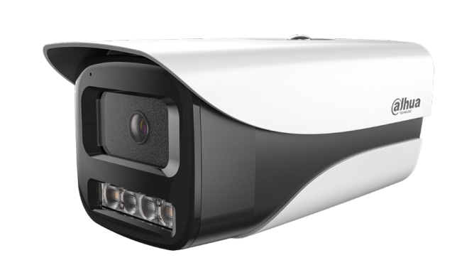 | DH-IPC-HFW1239MP-A-IL | 2MP Smart Dual Light Fixed-focal Bullet Network Camera Tích hợp đèn led trợ sáng cho hình ảnh có màu 24/24h ■ Độ phân giải 2MP cảm biến CMOS 1/2.8” ■ Chuẩn nén hình ảnh H.265+, 25/30fps@1080P ■ Độ nhạy sáng tối thiểu 0.001Lux@F1.6 ■ Chống ngược sáng WDR , chế độ ngày đêm(ICR), bù sáng(BLC,HLC), Chống nhiễu (3D-DNR) ■ Ống kính 3.6mm ■ Hỗ trợ tên miền ■ Tích hợp Mic ■ 3 chế độ chiếu sáng : Chiếu sáng thông minh, ánh sáng trắng. chế độ hồng ngoại ■ Phát hiện chuyển động ■ Khoảng cách đèn trợ sáng 30m, hồng ngoại 80m . ■ Chuẩn chống nước IP67.Không hỗ trợ khe cắm thẻ nhớ ■ Điện áp 12V DC/PoE (802.3af), công suất <6W ■ Chất liệu vỏ nhựa + kim loại. Kích thước 194.4 mm × 96.6 mm × 89.5 mm, trọng lượng 0.59kg | 1,710,000 | 24 tháng
9 |  | DH-IPC-HFW1439MP-A-IL | 4MP Smart Dual Light Fixed-focal Bullet Network Camera Tích hợp đèn led trợ sáng cho hình ảnh có màu 24/24h ■ Độ phân giải 4MP cảm biến CMOS 1/2.9” ■ Chuẩn nén hình ảnh H.265+, 25fps@4MP ■ Độ nhạy sáng tối thiểu 0.01 lux@F1.6 ■ Chống ngược sáng WDR , chế độ ngày đêm(ICR), bù sáng(BLC,HLC), Chống nhiễu (3D-DNR) ■ Ống kính 3.6mm ■ Hỗ trợ tên miền ■ Tích hợp Mic ■ 3 chế độ chiếu sáng : Chiếu sáng thông minh, ánh sáng trắng. chế độ hồng ngoại ■ Phát hiện thông minh: phân biệt người ■ Khoảng cách đèn trợ sáng 30m, hồng ngoại 30m . ■ Chuẩn chống nước IP67. Không hỗ trợ thẻ nhớ ■ Điện áp 12V DC/PoE (802.3af), công suất <6.3W ■ Chất liệu kim loại + nhựa. Kích thước 194.4 mm × 96.6 mm × 89.5 mm , trọng lượng 0.59kg | 2,520,000 | 24 tháng
Dòng sản phẩm Entry | Hồng ngoại 1230 series
1 | 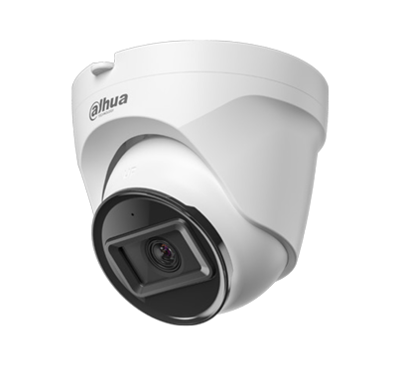 | DH-IPC-HDW1230T2-A | 2MP Entry IR Fixed-focal Eyeball Network Camera ■ Độ phân giải 2 Megapixel cảm biến CMOS 1/3.2”, Max 25/30fps@1080P ■ Chuẩn nèn hình ảnh H.265+. ■ Chế độ ngày đêm (ICR), Chống ngược sáng DWDR, tự động cân bằng trắng (AWB), tự động bù tín hiệu ảnh (AGC), bù sáng (BLC), chống nhiễu (3D-DNR) ■ Tầm xa hồng ngoại 30m ■ Không hỗ trợ thẻ nhớ ■ Hỗ trợ tên miền DDNS ■ Tích hợp Mic ■ Hỗ trợ xem hình bằng nhiều công cụ: Web, DMSS ■ Ống kính cố định 3.6mm cho góc nhìn 79°, chuẩn tương thích Onvif 2.4, chuẩn chống nước IP67. ■ Điện áp DC12V/POE, công suất 3.5W. ■ Chất liệu nhựa ■ Kích thước :103.2 mm × Φ109.9 mm (4.06" × Φ4.33"). Cân nặng 0.24kg | 1,095,000 | 24 tháng
2 | 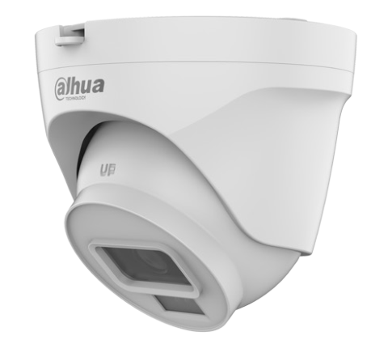 2 | DH-IPC-HDW1230T2-S5 | 2MP Lite Fixed-Focal Eyeball Netwok Camera ■ Độ phân giải 2 Megapixel cảm biến CMOS 1/2.8”, Max 25/30fps@1080P ■ Chuẩn nèn hình ảnh H.265+. ■ Chế độ ngày đêm (ICR), Chống ngược sáng DWDR, tự động cân bằng trắng (AWB), tự động bù tín hiệu ảnh (AGC), bù sáng (BLC), chống nhiễu (3D-DNR) ■ Tầm xa hồng ngoại 30m ■ Không hỗ trợ thẻ nhớ ■ Hỗ trợ tên miền DDNS ■ Hỗ trợ xem hình bằng nhiều công cụ: Web, DMSS ■ Ống kính cố định 2.8mm, chuẩn tương thích Onvif 2.4, chuẩn chống nước IP67. ■ Điện áp DC12V/POE, công suất 3.5W. ■ Chất liệu nhựa ■ Kích thước :103.2 mm × Φ109.9 mm (4.06" × Φ4.33"). Cân nặng 0.26kg | 1,065,000 | 24 tháng
3 |  | DH-IPC-HFW1230TL2-S5 | 2MP Lite Fixed-Focal Bullet Netwok Camera ■ Độ phân giải 2 Megapixel cảm biến CMOS 1/2.8”, Max 25/30fps@1080P ■ Chuẩn nèn hình ảnh H.265+. ■ Chế độ ngày đêm (ICR), Chống ngược sáng DWDR, tự động cân bằng trắng (AWB), tự động bù tín hiệu ảnh (AGC), bù sáng (BLC), chống nhiễu (3D-DNR) ■ Tầm xa hồng ngoại 30m ■ Không hỗ trợ thẻ nhớ ■ Hỗ trợ tên miền DDNS ■ Hỗ trợ xem hình bằng nhiều công cụ: Web, DMSS ■ Ống kính cố định 3.6mm, chuẩn tương thích Onvif 2.4, chuẩn chống nước IP67. ■ Điện áp DC12V/POE, công suất 3.9W. ■ Chất liệu nhựa ■ Kích thước :198.9 mm × 80.2 mm × 76.2 mm (7.83" × 3.16" × 3.00") (L × W × H). Cân nặng 0.25kg | 1,065,000 | 24 tháng
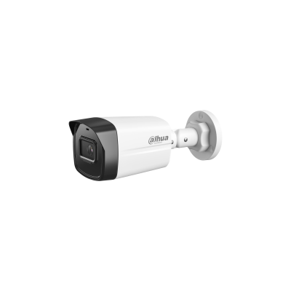 4 |  | DH-IPC-HFW1230TL2-A | 2MP Entry IR Fixed-focal Bullet Network Camera ■ Độ phân giải 2 Megapixel cảm biến CMOS 1/3.2”, Max 25/30fps@1080P ■ Chuẩn nèn hình ảnh H.265+. ■ Chế độ ngày đêm (ICR), Chống ngược sáng DWDR, tự động cân bằng trắng (AWB), tự động bù tín hiệu ảnh (AGC), bù sáng (BLC), chống nhiễu (3D-DNR) ■ Tầm xa hồng ngoại 30m ■ Không hỗ trợ thẻ nhớ ■ Hỗ trợ tên miền DDNS ■ Tích hợp Mic ■ Hỗ trợ xem hình bằng nhiều công cụ: Web, DMSS ■ Ống kính cố định 3.6mm cho góc nhìn 79°, chuẩn tương thích Onvif 2.4, chuẩn chống nước IP67. ■ Điện áp DC12V/POE, công suất 3.5W. ■ Chất liệu nhựa ■ Kích thước :198.9 mm × 80.2 mm × 76.2 mm. Cân nặng 0.25kg | 1,095,000
5 | 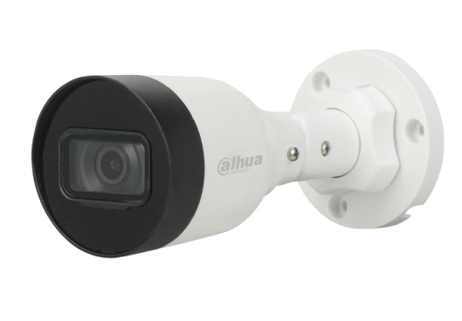 | DH-IPC-HFW1230S1P-S5 | 2 MP Entry IR Fixed-Focal Bullet Netwok Camera ■ Độ phân giải 2 Megapixel cảm biến CMOS 1/2.8”, Max 25/30fps@1080P ■ Chuẩn nèn hình ảnh H.265+. ■ Chế độ ngày đêm (ICR), Chống ngược sáng DWDR, tự động cân bằng trắng (AWB), tự động bù tín hiệu ảnh (AGC), bù sáng (BLC), chống nhiễu (3D-DNR) ■ Tầm xa hồng ngoại 30m ■ Hỗ trợ xem hình bằng nhiều công cụ: Web, DMSS ■ Ống kính cố định 3.6mm, chuẩn tương thích Onvif 2.4, chuẩn chống nước IP67. ■ Điện áp DC12V/POE, công suất 2.2W. ■ Chất liệu kim loại + nhựa ■ Kích thước :162.6 mm × Φ70 mm (6.4" × Φ2.8"); 162.6 mm × Φ70 mm (6.4" × Φ2.8"). Cân nặng 0.22kg | 1,175,000 | 24 tháng
6 | 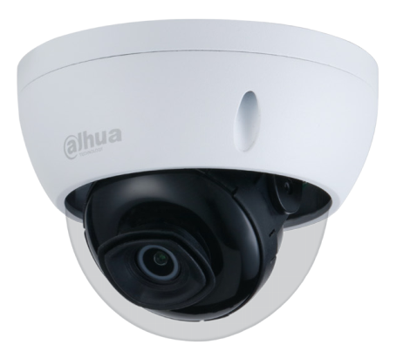 | DH-IPC-HDBW1230EP-S5 | 2MP Entry IR Fixed-Focal Dome Netwok Camera ■ Độ phân giải 2 Megapixel cảm biến CMOS 1/2.8”, Max 25/30fps@1080P ■ Chuẩn nèn hình ảnh H.265+. ■ Chế độ ngày đêm (ICR), Chống ngược sáng DWDR, tự động cân bằng trắng (AWB), tự động bù tín hiệu ảnh (AGC), bù sáng (BLC), chống nhiễu (3D-DNR) ■ Tầm xa hồng ngoại 30m ■ Hỗ trợ xem hình bằng nhiều công cụ: Web, DMSS ■ Ống kính cố định 3.6mm, chuẩn tương thích Onvif 2.4, chuẩn chống nước IP67, IK10. ■ Điện áp DC12V/POE, công suất 2.2W. ■ Chất liệu kim loại ■ Kích thước : 81 mm × Φ109.9 mm (3.2" × Φ4.3"). Cân nặng 0.35kg | 1,630,000 | 24 tháng
7 |  | DH-IPC-HFW1230M-A | 2MP General Bullet Network Camera ■ Độ phân giải 2MP cảm biến CMOS 1/2.8” ■ Chuẩn nén hình ảnh H.265+, 25fps@2MP ■ Độ nhạy sáng tối thiểu 0.03 lux@F2.0 ■ Chống ngược sáng DWDR , chế độ ngày đêm(ICR), bù sáng(BLC,HLC), Chống nhiễu (3D-DNR) ■ Ống kính 3.6mm ■ Hỗ trợ tên miền ■ Tích hợp Mic ■ Phát hiện thông minh: Hỗ trợ phát hiện người ■ Hồng ngoại 80m. ■ Chuẩn chống nước IP67.Không hỗ trợ thẻ nhớ ■ Điện áp 12V DC/PoE (802.3af), công suất <10.6W ■ Chất liệu vỏ : nhựa + kim loại . Kích thước 194.4 mm × 96.6 mm × 89.5 mm , trọng lượng 0.63kg | 1,610,000 | 24 tháng
8 | 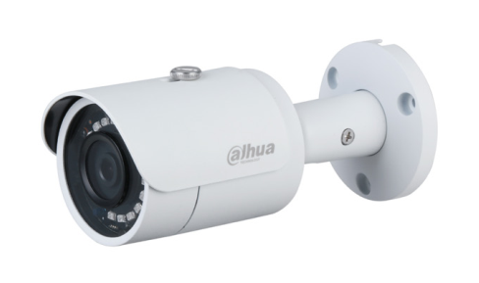 | DH-IPC-HFW1230SP-S5 | 2 MP Entry IR Fixed-Focal Bullet Netwok Camera ■ Độ phân giải 2 Megapixel cảm biến CMOS 1/2.8”, Max 25/30fps@1080P ■ Chuẩn nèn hình ảnh H.265+. ■ Chế độ ngày đêm (ICR), Chống ngược sáng DWDR, tự động cân bằng trắng (AWB), tự động bù tín hiệu ảnh (AGC), bù sáng (BLC), chống nhiễu (3D-DNR) ■ Tầm xa hồng ngoại 30m ■ Hỗ trợ xem hình bằng nhiều công cụ: Web, DMSS ■ Ống kính cố định 3.6mm, chuẩn tương thích Onvif 2.4, chuẩn chống nước IP67. ■ Điện áp DC12V/POE, công suất 2.3W. ■ Chất liệu nhựa + kim loại ■ Kích thước : 164.6 mm × Φ71.8 mm (6.5" × Φ2.8"). Cân nặng 0.39kg | 1,500,000 | 24 tháng
9 | 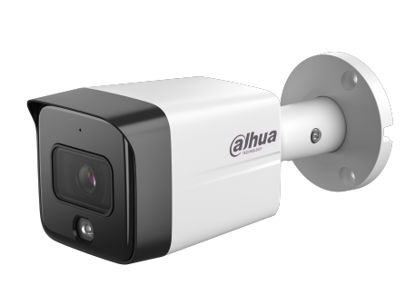 | DH-IPC-HFW1230TC-A | 2MP Entry IR Fixed-focal Bullet Network Camera ■ Độ phân giải 2MP cảm biến CMOS 1/2.8” ■ Chuẩn nén hình ảnh H.265+, 25fps@1080P ■ Độ nhạy sáng tối thiểu 0.01 lux@F2.0 ■ Chống ngược sáng DWDR , chế độ ngày đêm(ICR), bù sáng(BLC,HLC), Chống nhiễu (3D-DNR) ■ Ống kính 3.6mm ■ Hỗ trợ tên miền ■ Tích hợp Mic ■ Phát hiện thông minh : Hỗ trợ phát hiện người ■ Hồng ngoại 30m. ■ Chuẩn chống nước IP67.Không hỗ trợ thẻ nhớ ■ Điện áp 12V DC/PoE (802.3af), công suất <3.3W ■ Chất liệu vỏ kim loại . Kích thước 173.3 mm × 70 mm × 70 mm , trọng lượng 0.44kg | 1,820,000 | 24 tháng
10 | 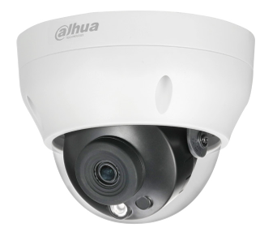 | DH-IPC-HDPW1230R1-S5 | 2MP Entry IR Fixed-focal Dome Network Camera ■ Độ phân giải 2 Megapixel cảm biến CMOS 1/2.8”, Max 25/30fps@1080P ■ Chuẩn nèn hình ảnh H.265+. ■ Chế độ ngày đêm (ICR), Chống ngược sáng DWDR, tự động cân bằng trắng (AWB), tự động bù tín hiệu ảnh (AGC), bù sáng (BLC), chống nhiễu (3D-DNR) ■ Tầm xa hồng ngoại 30m ■ Không hỗ trợ thẻ nhớ ■ Hỗ trợ tên miền DDNS ■ Hỗ trợ xem hình bằng nhiều công cụ: Web, DMSS ■ Ống kính cố định 3.6mm. Chuẩn chống nước IP67. ■ Điện áp DC12V/POE, công suất 3.5W. ■ Chất liệu nhựa ■ Kích thước : 98.1 mm × Φ122 mm (3.9" × Φ4.8"). Cân nặng 0.34kg | 1,095,000 | 24 tháng
Dòng sản phẩm Entry | Hồng ngoại 1431 series
1 | 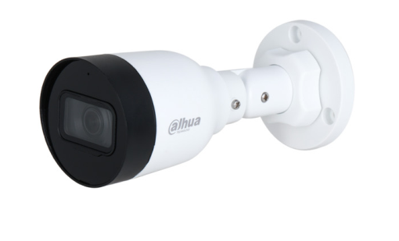 | DH-IPC-HFW1430S1-A-S5 | 4MP Entry IR Fixed-focal Bullet Network Camera ■ Độ phân giải 4 Megapixel cảm biến CMOS 1/3”, Max 25/30fps@4MP ■ Chuẩn nèn hình ảnh H.265+. ■ Chế độ ngày đêm (ICR), Chống ngược sáng DWDR, tự động cân bằng trắng (AWB), tự động bù tín hiệu ảnh (AGC), bù sáng (BLC), chống nhiễu (3D-DNR) ■ Tầm xa hồng ngoại 30m ■ Tích hợp Mic ■ Hỗ trợ xem hình bằng nhiều công cụ: Web, DMSS ■ Ống kính cố định 3.6mm, chuẩn tương thích Onvif 2.4, chuẩn chống nước IP67. ■ Điện áp DC12V/POE, công suất 2.2W. ■ Chất liệu kim loại + nhựa ■ Kích thước :162.6 mm × 70 mm × 70 mm (6.40" × 2.76" × 2.76") (L × W × H). Cân nặng 0.22kg | 2,210,000 | 24 tháng
2 |  | DH-IPC-HDW1431SP-S4 | 4MP Entry IR Fixed Focal Eyeball Netwok Camera 4 MPixel cảm biến CMOS kích thước 1/3” ROI, Smart H265 20fps@2688 × 1520 0,03Lux@F2.0, WDR,3DNR, AGC, BLC Hỗ trợ DSSDDNS Ống kính 3.6mm(2.8mm), IP67, Hồng ngoại 30m . DC12V/ POE ■ Chất liệu kim loại + nhựa | 2,240,000 | 24 tháng
3 | 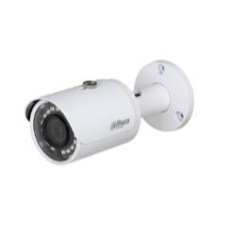 | DH-IPC-HFW1431SP-S4 | 4MP Entry IR Fixed Focal Bullet Netwok Camera 4 MPixel cảm biến CMOS kích thước 1/3” ROI, Smart H265 20fps@2688 × 1520 0,03Lux@F2.0, WDR,3DNR, AGC, BLC Hỗ trợ DSSDDNS Ống kính 3.6mm(2.8mm), IP67, Hồng ngoại 30m . DC12V/ POE ■ Chất liệu kim loại + nhựa | 2,240,000 | 24 tháng
4 |  | DH-IPC-HFW1431TC-A | 4MP Entry IR Fixed-focal Bullet Network Camera ■ Độ phân giải 4MP cảm biến CMOS 1/2.9” ■ Chuẩn nén hình ảnh H.265+, 25fps@2560 × 1440 ■ Độ nhạy sáng tối thiểu 0.03 lux@F2.0 ■ Chống ngược sáng WDR , chế độ ngày đêm(ICR), bù sáng(BLC,HLC), Chống nhiễu (3D-DNR) ■ Ống kính 3.6mm ■ Hỗ trợ tên miền ■ Tích hợp Mic ■ Phát hiện thông minh : Hỗ trợ phát hiện người ■ Hồng ngoại 30m. ■ Chuẩn chống nước IP67.Không hỗ trợ thẻ nhớ ■ Điện áp 12V DC/PoE (802.3af), công suất <3.1W ■ Chất liệu vỏ kim loại . Kích thước 173.3 mm × 70 mm × 70 mm , trọng lượng 0.44kg | 2,450,000 | 24 tháng
5 |  | DH-IPC-HFW1431TC1-A | 4MP Entry IR Fixed-focal Bullet Network Camera ■ Độ phân giải 4MP cảm biến CMOS 1/2.9” ■ Chuẩn nén hình ảnh H.265+, 25fps@2560 × 1440 ■ Độ nhạy sáng tối thiểu 0.03 lux@F2.0 ■ Chống ngược sáng WDR , chế độ ngày đêm(ICR), bù sáng(BLC,HLC), Chống nhiễu (3D-DNR) ■ Ống kính 3.6mm ■ Hỗ trợ tên miền ■ Tích hợp Mic ■ Phát hiện thông minh : Hỗ trợ phát hiện người ■ Hồng ngoại 30m. ■ Chuẩn chống nước IP67.Không hỗ trợ thẻ nhớ ■ Điện áp 12V DC/PoE (802.3af), công suất <3.1W ■ Chất liệu vỏ : nhựa + kim loại . Kích thước 4 mm × 70 mm × 70 mm , trọng lượng 0.29kg | 2,340,000 | 24 tháng
6 | 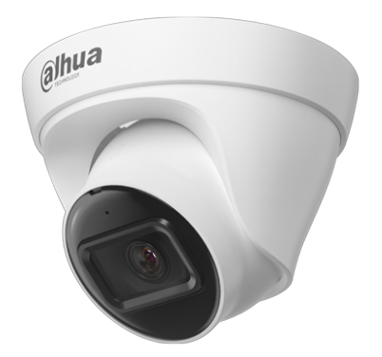 | DH-IPC-HDW1431T1-A | 4MP Entry IR Fixed-focal Eyeball Network Camera ■ Độ phân giải 4MP cảm biến CMOS 1/2.9” ■ Chuẩn nén hình ảnh H.265+, 25fps@2560 × 1440 ■ Độ nhạy sáng tối thiểu 0.03 lux@F2.0 ■ Chống ngược sáng WDR , chế độ ngày đêm(ICR), bù sáng(BLC,HLC), Chống nhiễu (3D-DNR) ■ Ống kính 3.6mm ■ Hỗ trợ tên miền ■ Tích hợp Mic ■ Phát hiện thông minh: Hỗ trợ phát hiện người ■ Hồng ngoại 30m. ■ Chuẩn chống nước IP67.Không hỗ trợ thẻ nhớ ■ Điện áp 12V DC/PoE (802.3af), công suất <3.1W ■ Chất liệu vỏ : nhựa + kim loại . Kích thước 85.5 mm × Φ109 mm , trọng lượng 0.25kg | 2,340,000 | 24 tháng
7 | 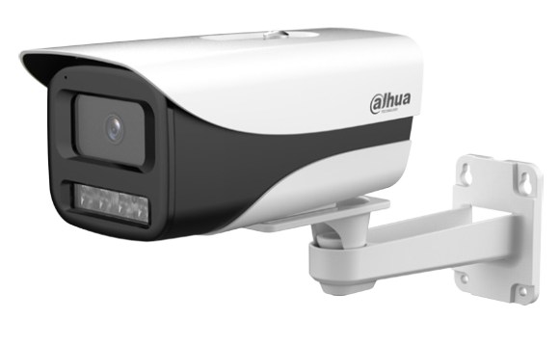 | DH-IPC-HFW1431M-A | 4MP General Bullet Network Camera ■ Độ phân giải 4MP cảm biến CMOS 1/2.9” ■ Chuẩn nén hình ảnh H.265+, 25fps@4MP(2560 × 1440) ■ Độ nhạy sáng tối thiểu 0.03 lux@F2.0 ■ Chống ngược sáng WDR , chế độ ngày đêm(ICR), bù sáng(BLC,HLC), Chống nhiễu (3D-DNR) ■ Ống kính 3.6mm ■ Hỗ trợ tên miền ■ Tích hợp Mic ■ Phát hiện thông minh: Hỗ trợ phát hiện người ■ Hồng ngoại 40m. ■ Chuẩn chống nước IP67.Không hỗ trợ thẻ nhớ ■ Điện áp 12V DC/PoE (802.3af), công suất <10.6W ■ Chất liệu vỏ : nhựa + kim loại . Kích thước 194.4 mm × 96.6 mm × 89.5 mm , trọng lượng 0.63kg | 2,375,000 | 24 tháng
Dòng sản phẩm Entry | FullColor
1 | 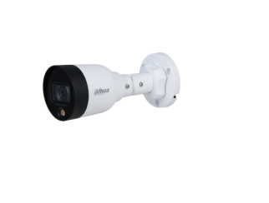 | DH-IPC-HFW1239S1-LED-S5 | 2MP Lite Full-color Fixed-focal Bullet Netwok Tích hợp đèn led trợ sáng cho hình ảnh có màu 24/24h ■ 2 MPixel cảm biến CMOS kích thước 1/2.7”, H265+ ■ Full color camera 25/30fps@1080P ■ Độ nhạy sáng tối thiểu 0,005Lux@F1.6. ■ Chống ngược sáng DWDR,3DNR, AGC, BLC ■ Khoảng cách đèn led trợ sáng 15m ■ Ống kính 3.6mm, IP67 ■ DC12V/ POE ■ Chất liệu nhựa | 1,630,000 | 24 tháng
2 | 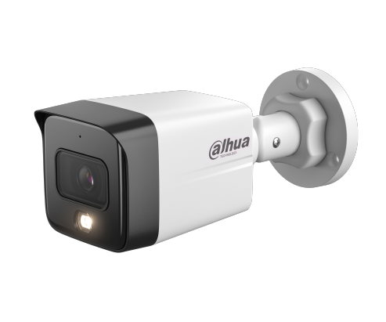 | DH-IPC-HFW1239TC1-A-LED | 2MP Entry Full-color Fixed-focal Bullet Netwok Camera Tích hợp đèn led trợ sáng cho hình ảnh có màu 24/24h ■ 2 MPixel cảm biến CMOS kích thước 1/2.8”, H265+ ■ Full color camera 25/30fps@1080P ■ Độ nhạy sáng tối thiểu 0,005Lux@F1.6. ■ Tích hợp Mic ■ Chống ngược sáng DWDR,3DNR, AGC, BLC ■ Khoảng cách đèn led trợ sáng 30m ■ Ống kính 3.6mm ■ Chuẩn chống nước IP67. Không hỗ trợ thẻ nhớ ■ DC12 VDC/PoE (802.3af) ■ Chất liệu nhựa + kim loại. Kích thước180.4 mm × 70 mm × 70 mm. Trọng lượng 0.29Kg | 1,855,000 | 24 tháng
3 | 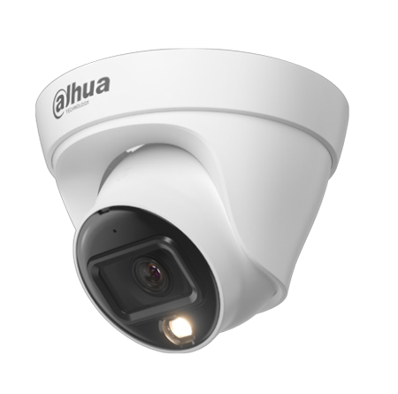 | DH-IPC-HDW1239T1-A-LED | 2MP Entry Full-color Fixed-focal Eyeball Netwok Camera Tích hợp đèn led trợ sáng cho hình ảnh có màu 24/24h ■ 2 MPixel cảm biến CMOS kích thước 1/2.8”, H265+ ■ Full color camera 25/30fps@1080P ■ Độ nhạy sáng tối thiểu 0,005Lux@F1.6. ■ Tích hợp Mic ■ Chống ngược sáng DWDR,3DNR, AGC, BLC ■ Khoảng cách đèn led trợ sáng 30m ■ Ống kính 3.6mm ■ Chuẩn chống nước IP67. Không hỗ trợ thẻ nhớ ■ DC12 VDC/PoE (802.3af) ■ Chất liệu nhựa + kim loại. Kích thước 85.5 mm × Φ109 mm. Trọng lượng 0.25Kg | 1,855,000 | 24 tháng
Dòng sản phẩm Entry | Cảnh báo chủ động
1 | 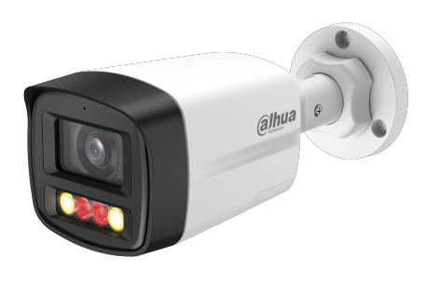 | DH-IPC-HFW1239TL1-PV | 2MP Entry Smart Dual Light Active Deterrence Fixed-focal Bullet Network Camera Tích hợp đèn hồng ngoại và led trợ sáng cho hình ảnh có màu 24/24h ■ 2MPixel cảm biến CMOS kích thước 1/2.8”, 25/30fps@1080P ■ Độ nhạy sáng tối thiểu 0,005Lux@F1.6. ■ Chống ngược sáng DWDR,3DNR, AGC, BLC ■ Khoảng cách đèn led trợ sáng 50m, đèn hồng ngoại 50m ■ Tính năng thông minh: Phát hiện người ■ Tích hợp mic và loa, hỗ trợ đàm thoại 2 chiều. Cảnh báo bằng còi và đèn ■ Ống kính 2.8mm, chuẩn chống nước IP67. Không hỗ trợ thẻ nhớ ■ DC12V/ POE ■ Chất liệu nhựa + kim loại ■ Kích thước : 197.9 mm × 80.2 mm × 76.2 mm. Cân nặng : 035Kg | 1,930,000 | 24 tháng
2 |  | DH-IPC-HFW1439TL1-PV | 4MP Entry Smart Dual Light Active Deterrence Fixed-focal Bullet Network Camera Tích hợp đèn hồng ngoại và led trợ sáng cho hình ảnh có màu 24/24h ■ 2MPixel cảm biến CMOS kích thước 1/2.9”, 25/30fps@4MP ■ Độ nhạy sáng tối thiểu 0,006Lux@F1.6. ■ Chống ngược sáng DWDR,3DNR, AGC, BLC ■ Khoảng cách đèn led trợ sáng 50m, đèn hồng ngoại 50m ■ Tính năng thông minh: Phát hiện người ■ Tích hợp mic và loa, hỗ trợ đàm thoại 2 chiều. Cảnh báo bằng còi và đèn ■ Ống kính 2.8mm, chuẩn chống nước IP67. Không hỗ trợ thẻ nhớ ■ DC12V/ POE ■ Chất liệu nhựa + kim loại. ■ Kích thước : 197.9 mm × 80.2 mm × 76.2 mm. Cân nặng : 035Kg | 2,520,000 | 24 tháng
3 |  | DH-IPC-HFW1439TL1-A-IL | 4MP Entry Smart Dual Light Fixed-focal Bullet Network Camera Tích hợp đèn led trợ sáng cho hình ảnh có màu 24/24h ■ Độ phân giải 4MP cảm biến CMOS 1/2.9” ■ Chuẩn nén hình ảnh H.265+, 25/30fps@4M ■ Độ nhạy sáng tối thiểu 0.006 lux@F1.6 (Color,30 IRE), 0.0006 lux@F1.6 (B/W,30 IRE) ■ Chống ngược sáng WDR 120dB , chế độ ngày đêm(ICR), bù sáng(BLC,HLC), Chống nhiễu (3D-DNR) ■ Ống kính 2.8mm ■ Hỗ trợ tên miền ■ Tích hợp Mic ■ 3 chế độ chiếu sáng : Chiếu sáng thông minh, ánh sáng trắng. chế độ hồng ngoại ■ Phát hiện chuyển động : Phát hiện người ■ Khoảng cách đèn trợ sáng 30m, hồng ngoại 30m. Chuẩn chống nước IP67.Không hỗ trợ khe cắm thẻ nhớ ■ Điện áp 12V DC/PoE (802.3af), công suất <7.7W ■ Chất liệu vỏ nhựa + kim loại. Kích thước 197.9 mm × 80.2 mm × 76.2 mm, trọng lượng 0.31kg | 1,920,000 | 24 tháng
4 | 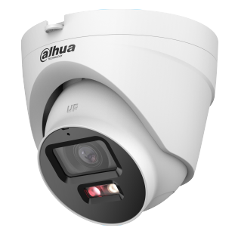 | DH-IPC-HDW1239V-PV | 2MP Entry Smart Dual Light Active Deterrence Fixed-focal Eyeball Network Camera Tích hợp đèn hồng ngoại và led trợ sáng cho hình ảnh có màu 24/24h ■ 2MPixel cảm biến CMOS kích thước 1/2.8”, 25/30fps@1080P ■ Độ nhạy sáng tối thiểu 0,005Lux@F1.6. ■ Chống ngược sáng DWDR,3DNR, AGC, BLC ■ Khoảng cách đèn led trợ sáng 50m, đèn hồng ngoại 50m ■ Tính năng thông minh: Phát hiện người ■ Tích hợp mic và loa, hỗ trợ đàm thoại 2 chiều. Cảnh báo bằng còi và đèn ■ Ống kính 2.8mm, chuẩn chống nước IP67. Không hỗ trợ thẻ nhớ ■ DC12V/ POE ■ Chất liệu nhựa + kim loại ■ Kích thước : 100.9 mm × Φ109.9 mm. Cân nặng : 032Kg | 1,955,000 | 24 tháng
5 |  | DH-IPC-HDW1439V-PV | 4MP Entry Smart Dual Light Active Deterrence Fixed-focal Eyeball Network Camera Tích hợp đèn hồng ngoại và led trợ sáng cho hình ảnh có màu 24/24h ■ 2MPixel cảm biến CMOS kích thước 1/2.9”, 25/30fps@4MP ■ Độ nhạy sáng tối thiểu 0,005Lux@F1.6. ■ Chống ngược sáng WDR,3DNR, AGC, BLC ■ Khoảng cách đèn led trợ sáng 50m, đèn hồng ngoại 50m ■ Tính năng thông minh: Phát hiện người ■ Tích hợp mic và loa, hỗ trợ đàm thoại 2 chiều. Cảnh báo bằng còi và đèn ■ Ống kính 2.5mm, chuẩn chống nước IP67. Không hỗ trợ thẻ nhớ ■ DC12V/ POE ■ Chất liệu nhựa + kim loại ■ Kích thước : 100.9 mm × Φ109.9 mm. Cân nặng : 032Kg | 2,550,000 | 24 tháng
Dòng sản phẩm Wizsense 2
Dòng sản phẩm Wizsense 2 | WizColor - Không còn bóng đêm
1 | 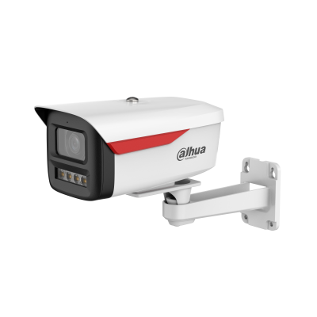 | DH-IPC-HFW2449M-S-B-PRO | 4MP WizColor Fixed-focal Bullet WizSense Network Camera Camera FullColor cho hình ảnh ban đêm có màu 24/24h ■ Độ phân giải 4MP cảm biến CMOS 1/1.8” ■ Chuẩn nén hình ảnh H.265+, 20fps@4MP ■ Độ nhạy sáng tối thiểu 0.0005 lux@F1.0 ■ Chống ngược sáng WDR , ICR, BLC,HLC, Chống nhiễu (3D-DNR) ■ Ống kính 3.6mm, 6mm ■ Hỗ trợ tên miền ■ Tích hợp công nghệ thu sáng cực tốt giúp hình ảnh ban đêm có màu mà không cần bật đèn trợ sáng ■ Tích hợp Mic ■ Phát hiện thông minh:IVS, SMD Plus( phân biệt con người và phương tiện ) ■ Khoảng cách đèn trợ sáng 50m . Chuẩn chống nước IP67 ■ Hỗ trợ khe cắm thẻ nhớ 256GB ■ Điện áp 12V DC/PoE (802.3af) ■ Chất liệu kim loại và nhựa. Kích thước 201.0 mm × 103.8 mm × 97.8 mm. Cân nặng : 0.68Kg | 4,100,000 | 24 tháng
2 |  | DH-IPC-HFW2849M-S-B-PRO | 8MP WizColor Fixed-focal Bullet WizSense Network Camera Camera FullColor cho hình ảnh ban đêm sáng như ban ngày ■ Độ phân giải 8MP cảm biến CMOS 1/1.8” ■ Chuẩn nén hình ảnh H.265+, 20fps@8MP ■ Độ nhạy sáng tối thiểu 0.0008 lux@F1.0 ■ Chống ngược sáng WDR , ICR, BLC,HLC, Chống nhiễu (3D-DNR) ■ Ống kính 3.6mm cho góc nhìn 93° ■ Hỗ trợ tên miền ■ Tích hợp công nghệ thu sáng cực tốt giúp hình ảnh ban đêm có màu mà không cần bật đèn trợ sáng ■ Tích hợp Mic ■ Phát hiện thông minh:IVS, SMD Plus( phân biệt con người và phương tiện ) ■ Khoảng cách đèn trợ sáng 50m . Chuẩn chống nước IP67 ■ Hỗ trợ khe cắm thẻ nhớ 256GB ■ Điện áp 12V DC/PoE (802.3af) ■ Chất liệu kim loại và nhựa. Kích thước 201.0 mm × 103.8 mm × 97.8 mm. Cân nặng : 0.68Kg | 5,200,000 | 24 tháng
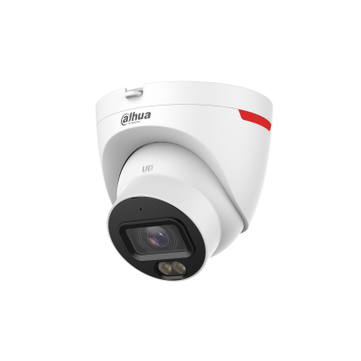 3 |  | DH-IPC-HDW2449T-S-PRO | 4MP WizColor Fixed-focal Eyeball WizSense Network Camera Camera FullColor cho hình ảnh ban đêm có màu 24/24h ■ Độ phân giải 4MP cảm biến CMOS 1/1.8” ■ Chuẩn nén hình ảnh H.265+, 20fps@4MP, ■ Độ nhạy sáng tối thiểu 0.0005 lux@F1.0 ■ Chống ngược sáng WDR , ICR, BLC,HLC, Chống nhiễu (3D-DNR) ■ Ống kính 2.8mm hoặc 3.6mm ■ Hỗ trợ tên miền ■ Tích hợp công nghệ thu sáng cực tốt giúp hình ảnh ban đêm có màu mà không cần bật đèn trợ sáng ■ Tích hợp Mic ■ Phát hiện thông minh:IVS, SMD Plus( phân biệt con người và phương tiện ) ■ Khoảng cách đèn trợ sáng 30m . Chuẩn chống nước IP67.Hỗ trợ khe cắm thẻ nhớ 256GB ■ Điện áp 12V DC/PoE (802.3af) ■ Chất liệu kim loại. Kích thước 109.5 mm × Φ109.9 mm. Cân nặng 0.42Kg | 3,820,000 | 24 tháng
4 | 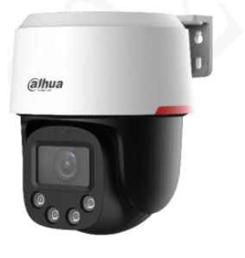 | DH-SD2C400NA-B-PV-PRO | 4MP WizColor WizSense Network PT Camera Camera Full Color cho hình ảnh ban đêm có màu 24/24 ■ 4MPixel cảm biến CMOS kích thước 1/1.8” ■ Chuẩn nén hình ảnh H265+ ■ 4MP (2560 ×1440)@25/30 fps. Độ nhạy sáng 0.0005Lux@F1.0 ■ Chống ngược sáng WDR 120dB,3DNR, AGC, BLC ■ Tầm nhìn ban đêm : 30m ■ Tích hợp công nghệ thu sáng cực tốt giúp hình ảnh ban đêm có màu mà không cần bật đèn trợ sáng ■ Hỗ trợ SMD, IVS, Smart Tracking(Lite) ■ Tích hợp Mic và loa. Hỗ trợ đàm thoại 2 chiều ■ Hỗ trợ khe cắm thẻ nhớ 256GB ■ Ống kính 4mm ( góc nhìn 97°) ■ Nguồn 12 VDC/PoE+ (802.3at) ■ Chống nước IP66. Kích thước 155.4×Φ129.6mm. Cân nặng 0.66Kg | 3,340,000 | 24 tháng
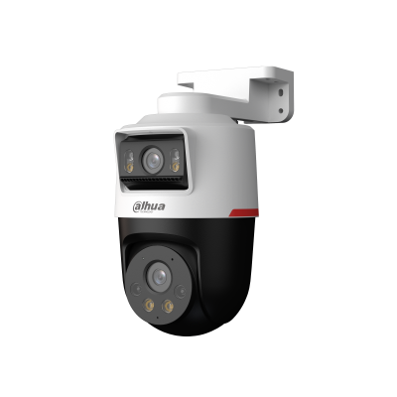 5 |  | DH-IPC-PTS2249B-E2-S-PV-PRO | 2+2 MP WizColor Active Deterrance Dual-lens Fixed-focal Pan & Tilt WizSense Network Camera Ống kính cố định: ■ 2MPixel cảm biến CMOS kích thước 1/2.9” ■ Ống kính 3.6mm. Góc nhìn H: 81°; V: 44°; D: 95° ■ Tầm xa đèn trợ sáng 30m Ống kính quay quét: ■ 2MPixel cảm biến CMOS kích thước 1/2.9” ■ Ống kính 3.6mm. Góc nhìn H: H: 81°; V: 44°; D: 95° ■ Tầm xa đèn trợ sáng 30m ■ Chống ngược sáng WDR,3DNR, AGC, BLC ■ Hỗ trợ IVS, SMD phân biệt người và xe ■ Tích hợp Mic và loa cảnh báo. Hỗ trợ đàm thoại 2 chiều ■ Hỗ trợ báo động còi đèn ■ Tích hợp công nghệ AI ISP cho hình ảnh ban đêm sáng như ban ngày ■ Hỗ trợ khe cắm thẻ nhớ 256GB. ■ Chuẩn chống nước IP66 ■ Nguồn 12VDC/ POE. Chất liệu vỏ nhựa ■ Kích thước : 110.1 mm × 159.4 mm × 210 mm ■ Cân nặng: 0.62Kg | 4,165,000 | 24 tháng
6 | 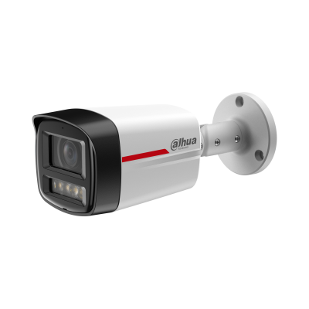 | DH-IPC-HFW2849TL-S-PRO | 8MP WizColor Fixed-focal Bullet WizSense Network Camera Camera FullColor cho hình ảnh ban đêm sáng như ban ngày ■ Độ phân giải 8MP cảm biến CMOS 1/1.8” ■ Chuẩn nén hình ảnh H.265+, 20fps@8MP ■ Độ nhạy sáng tối thiểu 0.0008 lux@F1.0 ■ Chống ngược sáng WDR , ICR, BLC,HLC, Chống nhiễu (3D-DNR) ■ Ống kính 3.6mm cho góc nhìn 93° ■ Hỗ trợ tên miền ■ Tích hợp công nghệ thu sáng cực tốt giúp hình ảnh ban đêm có màu mà không cần bật đèn trợ sáng ■ Tích hợp Mic ■ Phát hiện thông minh:IVS, SMD Plus( phân biệt con người và phương tiện ) ■ Khoảng cách đèn trợ sáng 50m . Chuẩn chống nước IP67 ■ Hỗ trợ khe cắm thẻ nhớ 256GB ■ Điện áp 12V DC/PoE (802.3af) ■ Chất liệu kim loại. Kích thước 197.9 mm × 80.2 mm × 76.2 mm. Cân nặng : 0.57Kg | 5,000,000 | 24 tháng
7 |  | DH-IPC-HDW2849T-S-PRO | 8MP WizColor Fixed-focal Eyeball WizSense Network Camera Camera FullColor cho hình ảnh ban đêm sáng như ban ngày ■ Độ phân giải 8MP cảm biến CMOS 1/1.8” ■ Chuẩn nén hình ảnh H.265+, 20fps@8MP ■ Độ nhạy sáng tối thiểu 0.0008 lux@F1.0 ■ Chống ngược sáng WDR , ICR, BLC,HLC, Chống nhiễu (3D-DNR) ■ Ống kính 2.8mm cho góc nhìn 110° ■ Hỗ trợ tên miền ■ Tích hợp công nghệ thu sáng cực tốt giúp hình ảnh ban đêm có màu mà không cần bật đèn trợ sáng ■ Tích hợp Mic ■ Phát hiện thông minh:IVS, SMD Plus( phân biệt con người và phương tiện ) ■ Khoảng cách đèn trợ sáng 30m . Chuẩn chống nước IP67 ■ Hỗ trợ khe cắm thẻ nhớ 256GB ■ Điện áp 12V DC/PoE (802.3af) ■ Chất liệu kim loại + nhựa . Kích thước 109.5 mm × Φ109.9 mm. Cân nặng : 0.42Kg | 5,000,000 | 24 tháng
Dòng sản phẩm Wizsense 2 | Chiếu sáng kép thông minh
1 | 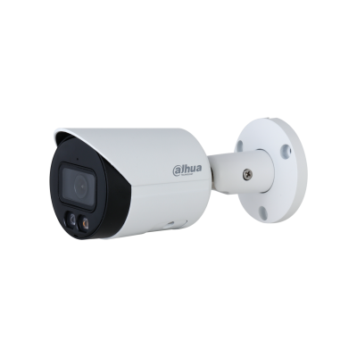 | DH-IPC-HFW2249S-S-IL | 2MP Smart Dual Illumination Fixed-focal Bullet WizSense Network Camera Tích hợp đèn led trợ sáng cho hình ảnh có màu 24/24h ■ Độ phân giải 2MP cảm biến CMOS 1/2.8” ■ Chuẩn nén hình ảnh H.265+, 25/30fps@1080P, ■ Độ nhạy sáng tối thiểu 0.002Lux@F1.6 ■ Chống ngược sáng WDR , chế độ ngày đêm(ICR), bù sáng(BLC,HLC), Chống nhiễu (3D-DNR) ■ Ống kính 3.6mm ■ Hỗ trợ tên miền DSSDDNS ■ Tích hợp Mic ■ 3 chế độ chiếu sáng : Chiếu sáng thông minh, ánh sáng trắng. chế độ hồng ngoại ■ Phát hiện thông minh:IVS, SMD Plus( phân biệt con người và phương tiện ) ■ Khoảng cách đèn trợ sáng 30m . Chuẩn chống nước IP67.Hỗ trợ khe cắm thẻ nhớ 256GB ■ Điện áp 12V DC/PoE (802.3af), công suất <4.4W ■ Chất liệu kim loại. Kích thước 166.2 mm × 70 mm × 70 mm , trọng lượng 0.48kg | 2,985,000 | 24 tháng
2 | 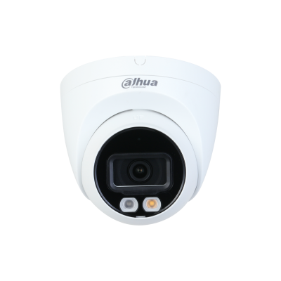 | DH-IPC-HDW2249T-S-IL | 2MP Smart Dual Illumination Fixed-focal Eyeball WizSense Network Camera Tích hợp đèn led trợ sáng cho hình ảnh có màu 24/24h ■ Độ phân giải 2MP cảm biến CMOS 1/2.8” ■ Chuẩn nén hình ảnh H.265+, 25/30fps@1080P, ■ Độ nhạy sáng tối thiểu 0.002Lux@F1.6 ■ Chống ngược sáng WDR , chế độ ngày đêm(ICR), bù sáng(BLC,HLC), Chống nhiễu (3D-DNR) ■ Ống kính 3.6mm ■ Hỗ trợ tên miền DSSDDNS ■ Tích hợp Mic ■ 3 chế độ chiếu sáng : Chiếu sáng thông minh, ánh sáng trắng. chế độ hồng ngoại ■ Phát hiện thông minh:IVS, SMD Plus( phân biệt con người và phương tiện ) ■ Khoảng cách đèn trợ sáng 30m . Chuẩn chống nước IP67.Hỗ trợ khe cắm thẻ nhớ 256GB ■ Điện áp 12V DC/PoE (802.3af), công suất <4.4W ■ Chất liệu kim loại. Kích thước 100.9 mm × Φ109.9 mm, trọng lượng 0.37kg | 2,575,000 | 24 tháng
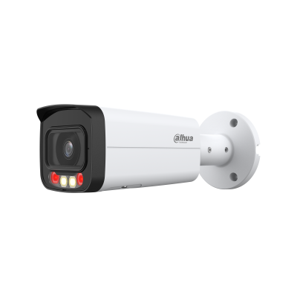 3 |  | DH-IPC-HFW2249T-AS-IL | 2MP Smart Dual Light Fixed-focal Bullet WizSense Network Camera Tích hợp đèn led trợ sáng cho hình ảnh có màu 24/24h ■ Độ phân giải 2MP cảm biến CMOS 1/2.9” ■ Chuẩn nén hình ảnh H.265+, 25fps@2MP, ■ Độ nhạy sáng tối thiểu 0.006Lux@F1.6 ■ Chống ngược sáng WDR , chế độ ngày đêm(ICR), bù sáng(BLC,HLC), Chống nhiễu (3D-DNR) ■ Ống kính 3.6mm ■ Hỗ trợ tên miền ■ Tích hợp Mic ■ 3 chế độ chiếu sáng : Chiếu sáng thông minh, ánh sáng trắng. chế độ hồng ngoại ■ Phát hiện thông minh:IVS, SMD Plus( phân biệt con người và phương tiện ) ■ Khoảng cách đèn trợ sáng 50m, hồng ngoại 60m . Chuẩn chống nước IP67.Hỗ trợ khe cắm thẻ nhớ 256GB ■ Điện áp 12V DC/PoE (802.3af), công suất <7.2W ■ Chất liệu kim loại. Kích thước 166.2 mm × 70 mm × 70 mm , trọng lượng 0.48kg | 3,020,000 | 24 tháng
4 |  | DH-IPC-HDBW2249E-S-IL | 2MP Smart Dual Light Fixed-focal Dome WizSense Network Camera Tích hợp đèn led trợ sáng cho hình ảnh có màu 24/24h ■ Độ phân giải 2MP cảm biến CMOS 1/2.8” ■ Chuẩn nén hình ảnh H.265+, 25/30fps@1080P, ■ Độ nhạy sáng tối thiểu 0.002Lux@F1.6 ■ Chống ngược sáng WDR , chế độ ngày đêm(ICR), bù sáng(BLC,HLC), Chống nhiễu (3D-DNR) ■ Ống kính 2.8mm ■ Hỗ trợ tên miền ■ Tích hợp Mic ■ Tầm xa ban đêm : 30m hồng ngoài ,30m đèn trợ sáng ■ 3 chế độ chiếu sáng : Chiếu sáng thông minh, ánh sáng trắng. chế độ hồng ngoại ■ Phát hiện thông minh:IVS, SMD Plus( phân biệt con người và phương tiện ) ■ Chuẩn chống nước IP67.Hỗ trợ khe cắm thẻ nhớ 256GB ■ Điện áp 12V DC/PoE (802.3af), công suất <6.2W ■ Chất liệu kim loại. Kích thước 81.0 mm × Φ109.9 mm (3.19" × Φ4.33") , trọng lượng 0.35kg | 2,440,000 | 24 tháng
5 |  | DH-IPC-HFW2449S-S-IL | 4MP Smart Dual Illumination Fixed-focal Bullet WizSense Network Camera Tích hợp đèn led trợ sáng cho hình ảnh có màu 24/24h ■ Độ phân giải 4MP cảm biến CMOS 1/2.9” ■ Chuẩn nén hình ảnh H.265+, 20fps@4MP, ■ Độ nhạy sáng tối thiểu 0.002Lux@F1.6 ■ Chống ngược sáng WDR , chế độ ngày đêm(ICR), bù sáng(BLC,HLC), Chống nhiễu (3D-DNR) ■ Ống kính 3.6mm ■ Hỗ trợ tên miền DSSDDNS ■ Tích hợp Mic ■ 3 chế độ chiếu sáng : Chiếu sáng thông minh, ánh sáng trắng. chế độ hồng ngoại ■ Phát hiện thông minh:IVS, SMD Plus( phân biệt con người và phương tiện ) ■ Khoảng cách đèn trợ sáng 30m, hồng ngoại 30m . Chuẩn chống nước IP67.Hỗ trợ khe cắm thẻ nhớ 256GB ■ Điện áp 12V DC/PoE (802.3af), công suất <4.4W ■ Chất liệu kim loại. Kích thước 166.2 mm × 70 mm × 70 mm , trọng lượng 0.48kg | 2,955,000 | 24 tháng
6 |  | DH-IPC-HDW2449T-S-IL | 4MP Smart Dual Illumination Fixed-focal Eyeball WizSense Network Camera Tích hợp đèn led trợ sáng cho hình ảnh có màu 24/24h ■ Độ phân giải 4MP cảm biến CMOS 1/2.9” ■ Chuẩn nén hình ảnh H.265+, 20fps@4MP, ■ Độ nhạy sáng tối thiểu 0.002Lux@F1.6 ■ Chống ngược sáng WDR , chế độ ngày đêm(ICR), bù sáng(BLC,HLC), Chống nhiễu (3D-DNR) ■ Ống kính 3.6mm ■ Hỗ trợ tên miền DSSDDNS ■ Tích hợp Mic ■ 3 chế độ chiếu sáng : Chiếu sáng thông minh, ánh sáng trắng. chế độ hồng ngoại ■ Phát hiện thông minh:IVS, SMD Plus( phân biệt con người và phương tiện ) ■ Khoảng cách đèn trợ sáng 30m . Chuẩn chống nước IP67.Hỗ trợ khe cắm thẻ nhớ 256GB ■ Điện áp 12V DC/PoE (802.3af), công suất <4.4W ■ Chất liệu kim loại. Kích thước 100.9 mm × Φ109.9 mm, trọng lượng 0.37kg | 2,955,000 | 24 tháng
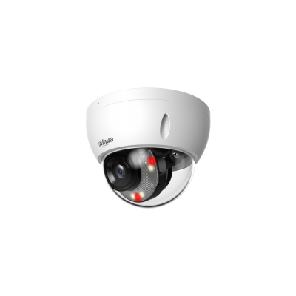 6 |  | DH-IPC-HDBW2449E-S-IL | 4MP Smart Dual Light Fixed-focal Dome WizSense Network Camera Công nghệ ánh sáng kép thông minh hồng ngoại và đèn trợ sáng ■ 4MPixel cảm biến CMOS kích thước 1/2.9” ■ Chuẩn nén hình ảnh H265+ ■ Full color camera 25/30fps@2688×1520 ■ Độ nhạy sáng tối thiểu 0.006 lux@F1.6 ■ Chống ngược sáng WDR,3DNR, AGC, BLC ■ Khoảng cách đèn led trợ sáng 30m, hồng ngoại 30m ■ Hỗ trợ SMD plus và IVS ■ Tích hợp Mic ■ Hỗ trợ khe cắm thẻ nhớ 256GB ■ Ống kính 2.8mm cho góc nhìn 101°.IP67, IK10 ■ DC12V/ POE ■ Chất liệu vỏ kim loại ■ Kích thước : 81.0 mm × Φ109.9 mm. Trọng lượng 0.35kg | 2,640,000 | 24 tháng
7 |  | DH-IPC-HFW2449T-AS-IL | 4MP Smart Dual Light Fixed-focal Bullet WizSense Network Camera Tích hợp đèn led trợ sáng cho hình ảnh có màu 24/24h ■ Độ phân giải 4MP cảm biến CMOS 1/2.9” ■ Chuẩn nén hình ảnh H.265+, 20fps@4MP, ■ Độ nhạy sáng tối thiểu 0.006Lux@F1.6 ■ Chống ngược sáng WDR , chế độ ngày đêm(ICR), bù sáng(BLC,HLC), Chống nhiễu (3D-DNR) ■ Ống kính 3.6mm ■ Hỗ trợ tên miền ■ Tích hợp Mic ■ 3 chế độ chiếu sáng : Chiếu sáng thông minh, ánh sáng trắng. chế độ hồng ngoại ■ Phát hiện thông minh:IVS, SMD Plus( phân biệt con người và phương tiện ) ■ Khoảng cách đèn trợ sáng 50m, hồng ngoại 60m . Chuẩn chống nước IP67.Hỗ trợ khe cắm thẻ nhớ 256GB ■ Điện áp 12V DC/PoE (802.3af), công suất <7.2W ■ Chất liệu kim loại. Kích thước 166.2 mm × 70 mm × 70 mm , trọng lượng 0.48kg | 3,300,000 | 24 tháng
8 | 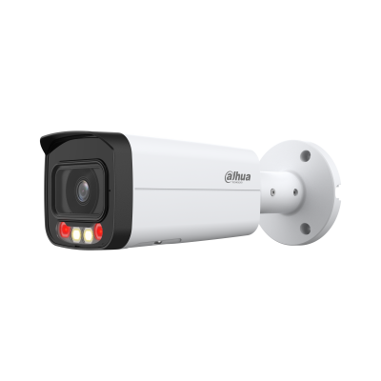 | DH-IPC-HFW2549T-AS-IL | 5MP Smart Dual Light Fixed-focal Bullet WizSense Network Camera Tích hợp đèn led trợ sáng cho hình ảnh có màu 24/24h ■ Độ phân giải 5MP cảm biến CMOS 1/2.7” ■ Chuẩn nén hình ảnh H.265+, 20fps@5MP ■ Độ nhạy sáng tối thiểu 0.007 lux@F1.6 ■ Chống ngược sáng WDR , chế độ ngày đêm(ICR), bù sáng(BLC,HLC), Chống nhiễu (3D-DNR) ■ Ống kính 3.6mm ■ Hỗ trợ tên miền ■ Tích hợp Mic ■ 3 chế độ chiếu sáng : Chiếu sáng thông minh, ánh sáng trắng. chế độ hồng ngoại ■ Phát hiện thông minh:IVS, SMD Plus( phân biệt con người và phương tiện ) ■ Khoảng cách đèn trợ sáng 50m, hồng ngoại 60m . ■ Chuẩn chống nước IP67. Hỗ trợ khe cắm thẻ nhớ 256GB ■ Điện áp 12V DC/PoE (802.3af), công suất <3W ■ Chất liệu kim loại. Kích thước 238.5 mm × 90.7 mm × 90.7 mm , trọng lượng 0.72kg | 3,750,000 | 24 tháng
9 | 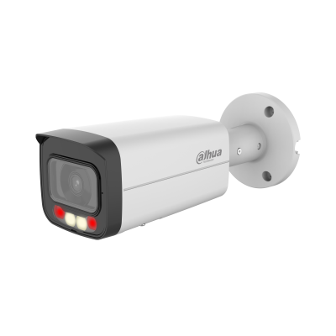 | DH-IPC-HFW2649T-AS-IL | 6MP Smart Dual Illumination Fixed-focal Bullet WizSense Network Camera Tích hợp đèn led trợ sáng cho hình ảnh có màu 24/24h ■ Độ phân giải 6MP cảm biến CMOS 1/2.7” ■ Chuẩn nén hình ảnh H.265+, 20fps@6MP ■ Độ nhạy sáng tối thiểu 0.007 lux@F1.6 ■ Chống ngược sáng WDR , chế độ ngày đêm(ICR), bù sáng(BLC,HLC), Chống nhiễu (3D-DNR) ■ Ống kính 3.6mm ■ Hỗ trợ tên miền ■ Tích hợp Mic ■ 3 chế độ chiếu sáng : Chiếu sáng thông minh, ánh sáng trắng. chế độ hồng ngoại ■ Phát hiện thông minh:IVS, SMD Plus( phân biệt con người và phương tiện ) ■Tầm nhìn ban đêm : 50m đèn trợ sáng và 60m đèn hồng ngoại ■ Chuẩn chống nước IP67.Hỗ trợ khe cắm thẻ nhớ 256GB ■ Điện áp 12V DC/PoE (802.3af), công suất <6.4W ■ Chất liệu kim loại. Kích thước 238.5 mm × 90.7 mm × 90.7 mm , trọng lượng 0.72kg | 3,510,000 | 24 tháng
10 | 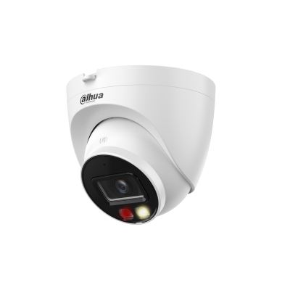 | DH-IPC-HDW2649T-S-IL | 6MP Smart Dual Illumination Fixed-focal Eyeball WizSense Network Camera Tích hợp đèn led trợ sáng cho hình ảnh có màu 24/24h ■ Độ phân giải 6MP cảm biến CMOS 1/2.7” ■ Chuẩn nén hình ảnh H.265+, 20fps@6MP ■ Độ nhạy sáng tối thiểu 0.007 lux@F1.6 ■ Chống ngược sáng WDR , chế độ ngày đêm(ICR), bù sáng(BLC,HLC), Chống nhiễu (3D-DNR) ■ Ống kính 3.6mm ■ Hỗ trợ tên miền ■ Tích hợp Mic ■ 3 chế độ chiếu sáng : Chiếu sáng thông minh, ánh sáng trắng. chế độ hồng ngoại ■ Phát hiện thông minh:IVS, SMD Plus( phân biệt con người và phương tiện ) ■Tầm nhìn ban đêm : 30m đèn trợ sáng và 30m đèn hồng ngoại ■ Chuẩn chống nước IP67.Hỗ trợ khe cắm thẻ nhớ 256GB ■ Điện áp 12V DC/PoE (802.3af), công suất <4.6W ■ Chất liệu kim loại và nhựa. Kích thước 100.9 mm × Φ109.9 mm , trọng lượng 0.38kg | 3,300,000 | 24 tháng
11 | 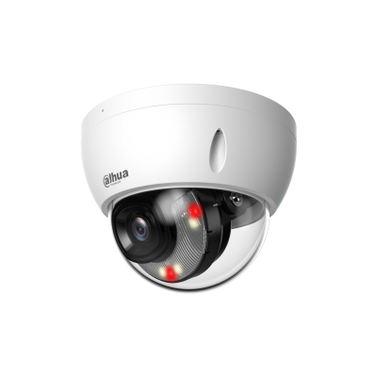 | DH-IPC-HDBW2649E-S-IL | 6MP Smart Dual Light Fixed-focal Dome WizSense Network Camera Tích hợp đèn led trợ sáng cho hình ảnh có màu 24/24h ■ Độ phân giải 6MP cảm biến CMOS 1/2.7” ■ Chuẩn nén hình ảnh H.265+, 20fps@6MP ■ Độ nhạy sáng tối thiểu 0.007 lux@F1.6 ■ Chống ngược sáng WDR , chế độ ngày đêm(ICR), bù sáng(BLC,HLC), Chống nhiễu (3D-DNR) ■ Ống kính 2.8mm ■ Hỗ trợ tên miền ■ Tích hợp Mic ■ 3 chế độ chiếu sáng : Chiếu sáng thông minh, ánh sáng trắng. chế độ hồng ngoại ■ Phát hiện thông minh:IVS, SMD Plus( phân biệt con người và phương tiện ) ■ Khoảng cách đèn trợ sáng 30m, hồng ngoại 30m . ■ Chuẩn chống nước IP67. Hỗ trợ khe cắm thẻ nhớ 256GB ■ Điện áp 12V DC/PoE (802.3af), công suất <3W ■ Chất liệu kim loại. Kích thước 238.5 mm × 90.7 mm × 90.7 mm , trọng lượng 0.72kg | 3,055,000 | 24 tháng
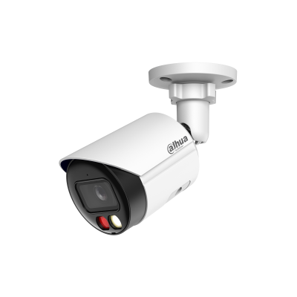 12 |  | DH-IPC-HFW2649S-S-IL | 6MP Smart Dual Illumination Fixed-focal Bullet WizSense Network Camera Tích hợp đèn led trợ sáng cho hình ảnh có màu 24/24h ■ Độ phân giải 6MP cảm biến CMOS 1/2.9” ■ Chuẩn nén hình ảnh H.265+, 20fps@6MP, ■ Độ nhạy sáng tối thiểu 0.007Lux@F1.6 ■ Chống ngược sáng WDR , chế độ ngày đêm(ICR), bù sáng(BLC,HLC), Chống nhiễu (3D-DNR) ■ Ống kính 3.6mm ■ Hỗ trợ tên miền DSSDDNS ■ Tích hợp Mic ■ 3 chế độ chiếu sáng : Chiếu sáng thông minh, ánh sáng trắng. chế độ hồng ngoại ■ Phát hiện thông minh:IVS, SMD Plus( phân biệt con người và phương tiện ) ■ Khoảng cách đèn trợ sáng 30m, hồng ngoại 30m . Chuẩn chống nước IP67.Hỗ trợ khe cắm thẻ nhớ 256GB ■ Điện áp 12V DC/PoE (802.3af), công suất <4.4W ■ Chất liệu kim loại. Kích thước 169.8 mm × 70 mm × 70 mm , trọng lượng 0.47kg | 3,300,000 | 24 tháng
12 | 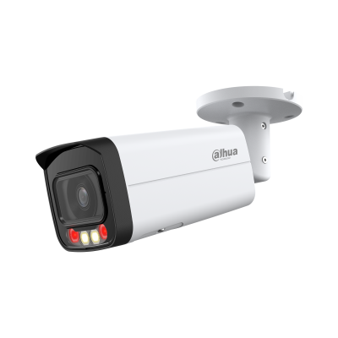 | DH-IPC-HFW2849T-AS-IL | 8MP Smart Dual Illumination Fixed-focal Bullet WizSense Network Camera Tích hợp đèn led trợ sáng cho hình ảnh có màu 24/24h ■ Độ phân giải 8MP cảm biến CMOS 1/2.7” ■ Chuẩn nén hình ảnh H.265+, 20fps@8MP, ■ Độ nhạy sáng tối thiểu 0.008 Lux@F1.6 ■ Chống ngược sáng WDR , chế độ ngày đêm(ICR), bù sáng(BLC,HLC), Chống nhiễu (3D-DNR) ■ Ống kính 3.6mm ■ Hỗ trợ tên miền ■ Tích hợp Mic ■ 3 chế độ chiếu sáng : Chiếu sáng thông minh, ánh sáng trắng. chế độ hồng ngoại ■ Phát hiện thông minh: IVS, SMD Plus( phân biệt con người và phương tiện ) ■ Khoảng cách chiếu sáng : 60m với hồng ngoại và 50m đối với đèn chiếu sáng ■ Chuẩn chống nước IP67.Hỗ trợ khe cắm thẻ nhớ 256GB ■ Điện áp 12V DC/PoE (802.3af), công suất <3.4W ■ Chất liệu vỏ kim loại. Kích thước 238.5 mm × 90.7 mm × 90.7 mm , trọng lượng 0.72kg | 4,550,000 | 24 tháng
13 | 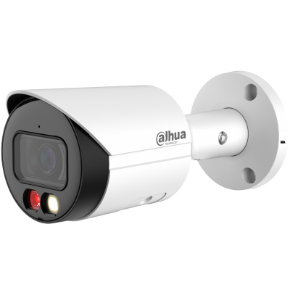 | DH-IPC-HFW2849S-S-IL | 8MP Smart Dual Light Fixed-focal Bullet WizSense Network Camera Tích hợp đèn led trợ sáng cho hình ảnh có màu 24/24h ■ Độ phân giải 8MP cảm biến CMOS 1/2.7” ■ Chuẩn nén hình ảnh H.265+, 20fps@8MP, ■ Độ nhạy sáng tối thiểu 0.008 Lux@F1.6 ■ Chống ngược sáng WDR , chế độ ngày đêm(ICR), bù sáng(BLC,HLC), Chống nhiễu (3D-DNR) ■ Ống kính 3.6mm cho góc nhìn 87° ■ Hỗ trợ tên miền ■ Tích hợp Mic ■ 3 chế độ chiếu sáng : Chiếu sáng thông minh, ánh sáng trắng. chế độ hồng ngoại ■ Phát hiện thông minh: IVS, SMD Plus( phân biệt con người và phương tiện ) ■ Khoảng cách chiếu sáng : 30m với hồng ngoại và 30m đối với đèn chiếu sáng ■ Chuẩn chống nước IP67.Hỗ trợ khe cắm thẻ nhớ 256GB ■ Điện áp 12V DC/PoE (802.3af), công suất <3.4W ■ Chất liệu vỏ kim loại. Kích thước 166.2 mm × 70 mm × 70 mm , trọng lượng 0.47kg | 4,085,000 | 24 tháng
Dòng sản phẩm Wizsense 3 | Chiếu sáng kép thông minh
1 | 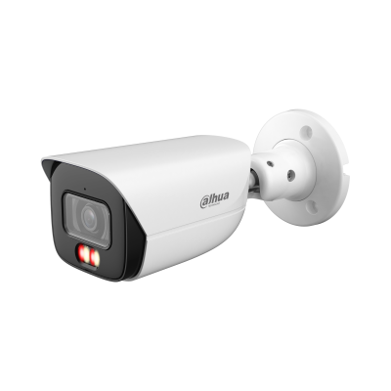 | DH-IPC-HFW3249E-AS-IL | 2MP Smart Dual Light Fixed-focal Bullet WizSense Network Camera Tích hợp đèn led trợ sáng cho hình ảnh có màu 24/24h ■ Độ phân giải 2MP cảm biến CMOS 1/2.8” ■ Chuẩn nén hình ảnh H.265+, 25/30fps@1080P ■ Độ nhạy sáng tối thiểu 0.002Lux@F1.4 ■ Chống ngược sáng WDR , chế độ ngày đêm(ICR), bù sáng(BLC,HLC), Chống nhiễu (3D-DNR) ■ Ống kính 3.6mm ■ Hỗ trợ tên miền ■ Tích hợp Mic ■ Phát hiện thông minh: Hàng rào ảo, Xâm nhập. Bảo vệ vành đai : tập trung phát hiện người và xe ■ Tầm xa ban đêm : 50m hồng ngoại, 50m đèn trợ sáng ■ Chuẩn chống nước IP67. Hỗ trợ khe cắm thẻ nhớ 512GB ■ Điện áp 12V DC/PoE (802.3af), công suất <9.1W ■ Chất liệu kim loại . Kích thước 192.7 mm × 70.5 mm × 66.4 mm, trọng lượng 0.61kg | Liên Hệ | 24 tháng
Dòng sản phẩm Wizsense 2 | FullColor 2x49 series
1 | 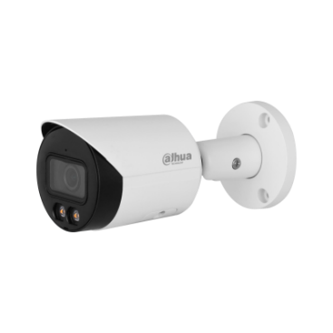 | DH-IPC-HFW2249S-S-LED | 2MP Full-color Fixed-focal Bullet Wizsense Network Camera Tích hợp đèn led trợ sáng cho hình ảnh có màu 24/24h ■ Độ phân giải 2MP cảm biến CMOS 1/2.8” ■ Chuẩn nén hình ảnh H.265+, 25/30fps@1080P, ■ Độ nhạy sáng tối thiểu 0.002Lux@F1.6 ■ Chống ngược sáng WDR , chế độ ngày đêm(ICR), bù sáng(BLC,HLC), Chống nhiễu (3D-DNR) ■ Ống kính 3.6mm ■ Hỗ trợ tên miền DSSDDNS ■ Tích hợp Mic ■ Phát hiện thông minh:IVS, SMD Plus( phân biệt con người và phương tiện ) ■ Khoảng cách đèn trợ sáng 30m . Chuẩn chống nước IP67.Hỗ trợ khe cắm thẻ nhớ 256GB ■ Điện áp 12V DC/PoE (802.3af), công suất <2.7W ■ Chất liệu kim loại. Kích thước 70.0 mm × 70.0 mm × 166.2 m , trọng lượng 0.47kg | 2,640,000 | 24 tháng
2 |  | DH-IPC-HFW2449S-S-LED | 4MP Full-color Fixed-focal Bullet Wizsense Network Camera Tích hợp đèn led trợ sáng cho hình ảnh có màu 24/24h ■ 4MPixel cảm biến CMOS kích thước 1/2.9” ■ Chuẩn nén hình ảnh H265+ ■ Full color camera 25/30fps@2560×1440 ■ Độ nhạy sáng tối thiểu 0.005 lux@F1.0 ■ Chống ngược sáng WDR,3DNR, AGC, BLC ■ Khoảng cách đèn led trợ sáng 30m ■ Hỗ trợ SMD plus và IVS ■ Tích hợp Mic ■ Hỗ trợ khe cắm thẻ nhớ 256GB ■ Ống kính 3.6mm, IP67 ■ DC12V/ POE ■ Chất liệu nhựa + kim loại ■ Kích thước : 70.0 mm × 70.0 mm × 166.2 mm . Trọng lượng 0.47 kg | 2,985,000 | 24 tháng
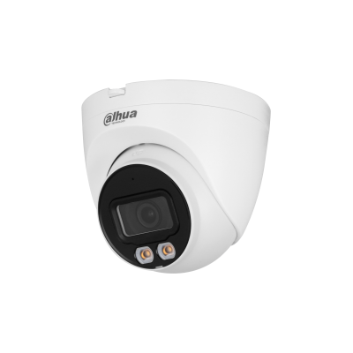 3 |  | DH-IPC-HDW2449T-S-LED | 4MP Full-color Fixed-focal Eyeball Wizsense Network Camera Tích hợp đèn led trợ sáng cho hình ảnh có màu 24/24h ■ 4MPixel cảm biến CMOS kích thước 1/2.9” ■ Chuẩn nén hình ảnh H265+ ■ Full color camera 25/30fps@2560×1440 ■ Độ nhạy sáng tối thiểu 0.005 lux@F1.0 ■ Chống ngược sáng WDR,3DNR, AGC, BLC ■ Khoảng cách đèn led trợ sáng 30m ■ Hỗ trợ SMD plus và IVS ■ Tích hợp Mic ■ Hỗ trợ khe cắm thẻ nhớ 256GB ■ Ống kính 3.6mm, IP67 ■ DC12V/ POE ■ Chất liệu nhựa + kim loại ■ Kích thước : Φ109.9 mm × 100.9 mm. Trọng lượng 0.39 kg | 2,985,000 | 24 tháng
4 |  | DH-IPC-HFW2449M-AS-LED-B | 4MP Full-color Fixed-focal Bullet Wizsense Network Camera Tích hợp đèn led trợ sáng cho hình ảnh có màu 24/24h ■ 4MPixel cảm biến CMOS kích thước 1/2.9” ■ Chuẩn nén hình ảnh H265+ ■ Full color camera 25/30fps@4MP ■ Độ nhạy sáng tối thiểu 0.0025 lux@F1.0 ■ Chống ngược sáng WDR,3DNR, AGC, BLC ■ Khoảng cách đèn led trợ sáng 50m ■ Hỗ trợ SMD plus và IVS ■ Tích hợp Mic . Audio in/out 1/1. Alarm in/out 2/2. ■ Hỗ trợ thẻ nhớ 256GB ■ Ống kính 3.6mm, IP67 ■ DC12V/ POE ■ Chất liệu nhựa + kim loại ■ Kích thước : 201.0 mm × 103.8 mm × 97.8 mm. Trọng lượng 0.71 kg | 3,200,000 | 24 tháng
Dòng sản phẩm Wizsense 2 | FullColor 2x39 series
1 |  | DH-IPC-HDW2239TP-AS-LED-S2 | 2MP Lite Full-color Fixed-focal Eyeball Network Camera Tích hợp đèn led trợ sáng cho hình ảnh có màu 24/24h ■ Độ phân giải 2MP cảm biến CMOS 1/2.8” ■ Chuẩn nén hình ảnh H.265+, 25/30fps@1080P, ■ Độ nhạy sáng tối thiểu 0.0017Lux@F1.0 ■ Chống ngược sáng WDR , chế độ ngày đêm(ICR), bù sáng(BLC,HLC), Chống nhiễu (3D-DNR) ■ Ống kính 3.6mm ■ Tích hợp Mic ■ Phát hiện thông minh: Hàng rào ảo, Xâm nhập. Phát hiện điện áp ■ Khoảng cách đèn trợ sáng 30m . Chuẩn chống nước IP67.Hỗ trợ khe cắm thẻ nhớ 256GB ■ Điện áp 12V DC/PoE (802.3af), công suất <7.1W ■ Chất liệu kim loại + nhựa. Kích thước 100.9 mm × Φ109.9 mm , trọng lượng 0.365kg | 2,545,000 | 24 tháng
2 |  | DH-IPC-HFW2239MP-AS-LED-B-S2 | 2MP Lite Full-color Fixed-focal Bullet Network Camera Tích hợp đèn led trợ sáng cho hình ảnh có màu 24/24h ■ 2 MPixel cảm biến CMOS kích thước 1/2.7”, H265+ ■ Full color camera 25/30fps@1080P ■ Độ nhạy sáng tối thiểu 0,0017Lux@F1.0. ■ Chống ngược sáng WDR,3DNR, AGC, BLC ■ Khoảng cách đèn led trợ sáng 40m ■ Audio in/out 1/1. Alarm in/out 2/2. ■ Hỗ trợ thẻ nhớ 256GB ■ Ống kính 3.6mm, IP67 ■ DC12V/ POE ■ Chất liệu nhựa + kim loại | 2,740,000 | 24 tháng
Dòng sản phẩm Wizsense 2 | Hồng ngoại 2x31 series
1 |  | DH-IPC-HFW2230SP-S-S2 | 2MP IR Bullet Network Camera ■ Độ phân giải 2MP cảm biến CMOS 1/2.7” ■ STARLIGHT chuẩn nén hình ảnh H.265+, 25/30fps@1080P, ■ Độ nhạy sáng tối thiểu 0.005Lux@F1.6 ■ Chống ngược sáng DWDR , chế độ ngày đêm(ICR), bù sáng(BLC,HLC), Chống nhiễu (3D-DNR) ■ Ống kính 3.6mm ■ Hỗ trợ tên miền DSSDDNS, P2P ■ Phát hiện thông minh: Hàng rào ảo, Xâm nhập. Phát hiện điện áp ■ Hồng ngoại 30m. Chuẩn chống nước IP67.Hỗ trợ khe cắm thẻ nhớ 256GB ■ Điện áp 12V DC/PoE (802.3af), công suất <4.6W ■ Chất liệu kim loại . Kích thước 166.2 mm × Φ70 mm (6.54" × Φ2.76"), trọng lượng 0.48kg | 1,960,000 | 24 tháng
2 |  | DH-IPC-HDBW2231EP-S-S2 | 2MP WDR IR Mini Dome Network Camera ■ 2 MPixel cảm biến CMOS kích thước 1/2.8” ROI, Smart H265 ■ Starlight camera 25/30fps@1080P 0,002Lux@F1.6. WDR,3DNR, AGC, BLC ■ Hỗ trợ DSSDDNS ■ Hỗ trợ khe cắm thẻ nhớ 256GB, IVS ■ Ống kính 3.6mm, IP67, IK10 ■ LED hồng ngoại 30m . DC12V/ POE ■ Chất liệu kim loại | 2,285,000 | 24 tháng
3 |  | DH-IPC-HFW2231TP-AS-S2 | 2MP Lite IR Fixed-focal Bullet Network Camera ■ 2 MPixel cảm biến CMOS kích thước 1/2.8” ROI, H265+ ■ Starlight camera 25/30fps@1080P ■ Độ nhạy sáng tối thiểu 0,002Lux@F1.6. ■ Chống ngược sáng WDR,3DNR, AGC, BLC ■ Hồng ngoại 80m. ■ Hỗ trợ khe cắm thẻ nhớ 256GB, IVS ■ Audio in/out 1/1. Alarm in/out 1/1. ■ Ống kính 3.6mm, IP67, IK10 ( option) ■ DC12V/ POE ■ Chất liệu kim loại | 2,740,000 | 24 tháng
4 |  | DH-IPC-HFW2231SP-S-S2 | 2MP WDR IR Bullet Network Camera ■ 2 MPixel cảm biến CMOS kích thước 1/2.8” ROI, Smart H265 ■ Starlight camera 25/30fps@1080P 0,002Lux@F1.6. WDR,3DNR, AGC, BLC ■ Hỗ trợ DSSDDNS ■ Hỗ trợ khe cắm thẻ nhớ 256GB, IVS ■ Ống kính 3.6mm, IP67, ■ LED hồng ngoại 30m . DC12V/ POE ■ Chất liệu kim loại | 2,285,000 | 24 tháng
Dòng sản phẩm Wizsense 2 | Hồng ngoại 2x41 series
...

Camera WIFI
CÔNG TY TNHH ÁNH NGUYỆT CƯỜNG
VPGD: K137 Đặng Huy Tá - Hòa Minh - Liên Chiểu - Đà nẵng
Tel: 0915.878.525 | Web: anhnguyetcuong.vn | Email: anhnguyetcuong@gmail.com

BẢNG BÁO GIÁ ĐẠI LÝ DAHUA CHÍNH HÃNG (Đã bao gồm 10% VAT)
STT | HÌNH ẢNH | MÃ SẢN PHẨM | THÔNG SỐ KỸ THUẬT | GIÁ BÁN LẺ | BẢO HÀNH
DÒNG WIFI Hồng Ngoại
1 |  | DH-C3A | 3MP Indoor Fixed-focal Wi-Fi Cube Network Camera ■ 3MPixel cảm biến CMOS kích thước 1/2.7” ■ Chuẩn nén hình ảnh H265+ ■ 25/30fps@3MP ■ Chống ngược sáng DWDR,3DNR, AGC, BLC ■ Hồng ngoại thông minh 10m ■ Chế độ riêng tư ■ Hỗ trợ SMD phân biệt người và vật nuôi ■ Tích hợp Mic và loa. Hỗ trợ đàm thoại 2 chiều ■ Hỗ trợ khe cắm thẻ nhớ 256GB ■ Wifi 6 băng tần 2.4Ghz ■ Ống kính 2.8mm ( góc nhìn 99°) ■ Nguồn 5VDC, 1A | 650,000 | 24 tháng
2 |  | DH-C5A | 5MP Indoor Fixed-focal Wi-Fi Cube Network Camera ■ 5MPixel cảm biến CMOS kích thước 1/2.7” ■ Chuẩn nén hình ảnh H265+ ■ 25/30fps@5MP ■ Chống ngược sáng DWDR,3DNR, AGC, BLC ■ Hồng ngoại thông minh 10m ■ Chế độ riêng tư ■ Hỗ trợ SMD phân biệt người và vật nuôi ■ Tích hợp Mic và loa. Hỗ trợ đàm thoại 2 chiều ■ Hỗ trợ khe cắm thẻ nhớ 256GB ■ Wifi 6 băng tần 2.4Ghz ■ Ống kính 2.8mm ( góc nhìn 90°) ■ Nguồn 5VDC, 1A | 938,000 | 24 tháng
3 |  | DH-H2AE | 2MP Indoor Fixed-focal Wi-Fi Network PT Camera ■ 2MPixel cảm biến CMOS kích thước 1/3.2” ■ Chuẩn nén hình ảnh H265+ ■ 25/30fps@2MP ■ Chống ngược sáng DWDR,3DNR, AGC, BLC ■ Hồng ngoại thông minh 10m ■ Hỗ trợ SMD phân biệt người ( Human Detection) ■ Tích hợp Mic và loa. Hỗ trợ đàm thoại 2 chiều ■ Hỗ trợ khe cắm thẻ nhớ 256GB ■ Wifi băng tần 2.4Ghz, hỗ trợ cổng LAN ■ Ống kính 3.6mm ( góc nhìn 79°) ■ Nguồn 5VDC, 1A ■ Chất liệu nhựa | Liên hệ | 24 tháng
4 |  | DH-H3AE | 3MP Indoor Fixed-focal Wi-Fi Network PT Camera ■ 3MPixel cảm biến CMOS kích thước 1/3.2” ■ Chuẩn nén hình ảnh H265+ ■ 25/30fps@3MP ■ Chống ngược sáng DWDR,3DNR, AGC, BLC ■ Hồng ngoại thông minh 10m ■ Hỗ trợ SMD phân biệt người ( Human Detection) ■ Tích hợp Mic và loa. Hỗ trợ đàm thoại 2 chiều ■ Hỗ trợ khe cắm thẻ nhớ 256GB ■ Wifi băng tần 2.4Ghz, hỗ trợ cổng LAN ■ Ống kính 3.6mm ( góc nhìn 79°) ■ Nguồn 5VDC, 1A ■ Chất liệu nhựa | 717,000 | 24 tháng
5 |  | DH-H4AE | 4MP Indoor Fixed-focal Wi-Fi Network PT Camera ■ 4MPixel cảm biến CMOS kích thước 1/3.2” ■ Chuẩn nén hình ảnh H265+ ■ 25/30fps@4MP ■ Chống ngược sáng DWDR,3DNR, AGC, BLC ■ Hồng ngoại thông minh 10m ■ Hỗ trợ SMD phân biệt người ( Human Detection) ■ Tích hợp Mic và loa. Hỗ trợ đàm thoại 2 chiều ■ Hỗ trợ khe cắm thẻ nhớ 256GB ■ Wifi băng tần 2.4Ghz, hỗ trợ cổng LAN ■ Ống kính 3.6mm ( góc nhìn 74°) ■ Nguồn 5VDC, 1A ■ Chất liệu nhựa | Liên hệ | 24 tháng
6 |  | DH-H5AE | 5MP Indoor Fixed-focal Wi-Fi Network PT Camera ■ 5MPixel cảm biến CMOS kích thước 1/3.2” ■ Chuẩn nén hình ảnh H265+ ■ 25/30fps@5MP ■ Chống ngược sáng DWDR,3DNR, AGC, BLC ■ Hồng ngoại thông minh 10m ■ Hỗ trợ SMD phân biệt người ( Human Detection) ■ Tích hợp Mic và loa. Hỗ trợ đàm thoại 2 chiều ■ Hỗ trợ khe cắm thẻ nhớ 256GB ■ Wifi băng tần 2.4Ghz, hỗ trợ cổng LAN ■ Ống kính 3.6mm ( góc nhìn 79°) ■ Nguồn 5VDC, 1A ■ Chất liệu nhựa | 1,042,000 | 24 tháng
7 |  | DH-H3B | 3MP Indoor Fixed-focal Wi-Fi Pan & Tilt Network Camera ■ 3MPixel cảm biến CMOS kích thước 1/3.2” ■ Chuẩn nén hình ảnh H265+ ■ 25/30fps@3MP ■ Chống ngược sáng DWDR,3DNR, AGC, BLC ■ Hồng ngoại thông minh 10m ■ Tích hợp nút gọi 1 chạm về điện thoại ■ Hỗ trợ SMD phân biệt người và vật nuôi. Auto tracking ■ Phát hiện âm thanh bất thường. Chế độ riêng tư ■ Tích hợp Mic và loa. Hỗ trợ đàm thoại 2 chiều ■ Hỗ trợ khe cắm thẻ nhớ 256GB ■ Wifi 6 băng tần 2.4Ghz, hỗ trợ cổng LAN ■ Ống kính 3.6mm ( góc nhìn 79°) ■ Nguồn 5VDC, 1A | 830,000 | 24 tháng
...

Camera HDCVI
CÔNG TY TNHH ÁNH NGUYỆT CƯỜNG
VPGD: K137 Đặng Huy Tá - Hòa Minh - Liên Chiểu - Đà nẵng
Tel: 0915.878.525 | Web: anhnguyetcuong.vn | Email: anhnguyetcuong@gmail.com

BẢNG BÁO GIÁ ĐẠI LÝ DAHUA CHÍNH HÃNG (Đã bao gồm 10% VAT)
STT | HÌNH ẢNH | MÃ SẢN PHẨM | THÔNG SỐ KỸ THUẬT | GIÁ BÁN LẺ | BẢO HÀNH
DÒNG COOPER
1 |  | DH-HAC-T1A21P | ■ Độ phân giải 2 MPixel cảm biến CMOS kích thước 1/2.7”; 25/30fps@1080P(1920×1080) ■ Chống ngược sáng DWDR, Chế độ Ngày Đêm ICR, chống nhiễu hình ảnh 3DNR, Tự động cân bằng trắng AWB, Tự động bù tín hiệu ảnh AGC, bù sáng BLC ■ Độ nhạy sáng 0.04Lux/F1,85 (ảnh màu),30IRE và 0Lux/F1,85 (ảnh hồng ngoại) ■ Ống kính: DH-HAC-T1A21P 2.8mm, DH-HAC-B1A21P 3,6mm ■ Hoạt động từ -40°C ~ +60°C (-40°F ~ +140°F), điện áp 12V DC ■ Hỗ trợ hồng ngoại tối đa 20m ■ Chuẩn chống nước IP67 ( B1A21P) ■ Chất lượng vỏ nhựa | 600,000 | 24 tháng
2 |  | DH-HAC-B1A21P |  | 600,000 | 24 tháng
3 |  | DH-HAC-B2A21P | ■ Độ phân giải 2.0Megapixel cảm biến CMOS kích thước 1/2.7", 30fps@1080P ■ Thời gian thực không trễ hình, độ nhạy sáng tối thiểu 0.04Lux/F1.85, 0Lux IR on, chế độ ngày đêm(ICR), tự động cân bằng trắng (AWB),tự động bù tín hiệu ảnh (AGC), bù sáng(BLC), Chống nhiễu (2D-DNR), ■ Tầm xa hồng ngoại 20m với công nghệ hồng ngoại thông minh ■ Thiết kế mới nhỏ gọn, thẩm mỹ, dễ dàng lắp đặt ■ Ống kính cố định 3.6mm, chuẩn kháng nước IP67 ■ Chất liệu vỏ kim loại | 875,000 | 24 tháng
Dòng Copper Ánh Sáng Kép
1 |  | DH-HAC-B1A21P-U-IL-A | 2MP Smart Dual Light HDCVI Fixed-focal Bullet Camera Tích hợp đèn led trợ sáng cho hình ảnh có màu 24/24h ■ Độ phân giải 2 MPixel cảm biến CMOS, 25/30fps@1080P(1920×1080) ■ Chống ngược sáng DWDR, Chế độ Ngày Đêm ICR, chống nhiễu hình ảnh 2DNR, Tự động cân bằng trắng AWB, Tự động bù tín hiệu ảnh AGC, bù sáng BLC ■ Độ nhạy sáng 0.02 lux@F2.0 (Color, 30 IRE);0.002 lux@F2.0 (B/W, 30 IRE) ■ Ống kính 2.8mm ■ Hoạt động từ -40°C ~ +60°C (-40°F ~ +140°F) ■ Tích hợp Mic ■ Tầm xa đèn trợ sáng 20m, hồng ngoại 30m ■ Nguồn 12V DC ■ Chuẩn chống nước IP67 ■ Chất lượng vỏ nhựa | 565,000 | 24 tháng
2 |  | DH-HAC-T1A21P-U-IL-A | 2MP Smart Dual Light HDCVI Fixed-focal Eyeball Camera Tích hợp đèn led trợ sáng cho hình ảnh có màu 24/24h ■ Độ phân giải 2 MPixel cảm biến CMOS, 25/30fps@1080P(1920×1080) ■ Chống ngược sáng DWDR, Chế độ Ngày Đêm ICR, chống nhiễu hình ảnh 2DNR, Tự động cân bằng trắng AWB, Tự động bù tín hiệu ảnh AGC, bù sáng BLC ■ Độ nhạy sáng 0.02 lux@F2.0 (Color, 30 IRE);0.002 lux@F2.0 (B/W, 30 IRE) ■ Ống kính 2.8mm ■ Hoạt động từ -40°C ~ +60°C (-40°F ~ +140°F) ■ Tích hợp Mic ■ Tầm xa đèn trợ sáng 20m, hồng ngoại 25m ■ Nguồn 12V DC ■ Chất lượng vỏ nhựa | 565,000 | 24 tháng
3 |  | DH-HAC-T1A51P-U-IL-A | 5MP Smart Dual Light HDCVI Fixed-focal Eyeball Camera Tích hợp đèn led trợ sáng cho hình ảnh có màu 24/24h ■ Độ phân giải 5MPixel cảm biến CMOS, 25/30fps@5MP ■ Chống ngược sáng DWDR, Chế độ Ngày Đêm ICR, chống nhiễu hình ảnh 2DNR, Tự động cân bằng trắng AWB, Tự động bù tín hiệu ảnh AGC, bù sáng BLC ■ Độ nhạy sáng 0.02 lux@F2.0 (Color, 30 IRE), 0.002 lux@F2.0 (B/W, 30 IRE) ■ Ống kính 2.8mm ■ Hoạt động từ -40°C ~ +60°C (-40°F ~ +140°F) ■ Tích hợp Mic ■ Tầm xa đèn trợ sáng 20m, hồng ngoại 25m ■ Nguồn 12V DC ■ Chất lượng vỏ nhựa | 950,000 | 24 tháng
...

Đầu XVR
CÔNG TY TNHH ÁNH NGUYỆT CƯỜNG
VPGD: K137 Đặng Huy Tá - Hòa Minh - Liên Chiểu - Đà nẵng
Tel: 0915.878.525 | Web: anhnguyetcuong.vn | Email: anhnguyetcuong@gmail.com

BẢNG BÁO GIÁ ĐẠI LÝ DAHUA CHÍNH HÃNG (Đã bao gồm 10% VAT)
STT | HÌNH ẢNH | MÃ SẢN PHẨM | THÔNG SỐ KỸ THUẬT | GIÁ BÁN LẺ | BẢO HÀNH
Dòng COOPER Mã 1
1 |  | DH-XVR1B04-I | 4 Channel Penta-brid 1080N/720p Cooper 1U 1HDD WizSense Digital Video Recorder ■ Đầu ghi hình 4 kênh, hỗ trợ camera HDCVI/Analog/IP/TVI/AHD, chuẩn nén hình ảnh H.265+, độ phân giải 1080P/720P/960H/D1(1-25fps) ■ Hỗ trợ 4 kênh (Analog) SMD Plus ■ Hỗ trợ ghi hình tất cả các kênh 1080N, cổng ra tín hiệu video đồng thời HDMI/VGA, hỗ trợ xem lại 4 kênh đồng thời với chế độ tìm kiếm thông minh ■ Hỗ trợ kết nối nhiều nhãn hiệu camera IP(4+1) hỗ trợ lên đến camera 2MP, với chuẩn tương tích Onvif 16.12, hỗ trợ 1 ổ cứng 6TB, 2 cổng usb 2.0, 1 cổng mạng RJ45(100M), hỗ trợ điều kiển quay quét 3D thông minh với giao thức Dahua ■ Hỗ trợ xem lại và trực tiếp qua mạng máy tính, thiết bị di động, hỗ trợ xem camera qua P2P, Hỗ trợ Camera tích hợp Mic ghi âm tất cả các kênh, 1 cổng audio vào ra hỗ trợ đàm thoại hai chiều, chế độ chia màn hình 1/4 đối với đầu 4 cổng và 1/4/8/9 đối với đầu 8 cổng , quản lý đồng thời 128 tài khoản kết nối, điện áp DC 12V/1.5A công suất không ổ cứng 10W ■ Môi trường làm việc -10 ~ 55 độ C, kích thước 198 mm × 202.9 mm × 41.5 mm, trọng lượng không ổ cứng 0.57KG. Chất liệu kim loại | 1,540,000 | 24 tháng
2 |  | DH-XVR1B04-I/T | 4CH Penta-brid 1080N/720P Cooper 1U 1HDD WizSense Digital Video Recorder ■ Đầu ghi hình 4 kênh, hỗ trợ camera HDCVI/Analog/IP/TVI/AHD, chuẩn nén hình ảnh H.265+, độ phân giải 1080P/720P/960H/D1(1-25fps) ■ Hỗ trợ 4 kênh (Analog) SMD Plus ■ Hỗ trợ ghi hình tất cả các kênh 1080N, cổng ra tín hiệu video đồng thời HDMI/VGA, hỗ trợ xem lại 4 kênh đồng thời với chế độ tìm kiếm thông minh ■ Hỗ trợ truy cập camera Wifi ■ Hỗ trợ đàm thoại 2 chiều cam HDCVI ■ Hỗ trợ kết nối nhiều nhãn hiệu camera IP(4+1) hỗ trợ lên đến camera 2MP, với chuẩn tương tích Onvif 24.06, hỗ trợ 1 ổ cứng 6TB, 2 cổng usb 2.0, 1 cổng mạng RJ45(100M), hỗ trợ điều kiển quay quét 3D thông minh với giao thức Dahua ■ Hỗ trợ xem lại và trực tiếp qua mạng máy tính, thiết bị di động, hỗ trợ xem camera qua P2P, Hỗ trợ Camera tích hợp Mic ghi âm tất cả các kênh, 1 cổng audio vào ra hỗ trợ đàm thoại hai chiều, chế độ chia màn hình 1/4 đối với đầu 4 cổng và 1/4/8/9 đối với đầu 8 cổng , quản lý đồng thời 128 tài khoản kết nối, điện áp DC 12V/1.5A công suất không ổ cứng 10W ■ Môi trường làm việc -10 ~ 55 độ C, kích thước 197.0 mm × 204.3 mm × 41.5 mm, trọng lượng không ổ cứng 0.54KG. Chất liệu kim loại | 1,575,000 | 24 tháng
3 |  | DH-XVR1B08-I | 8 Channel Penta-brid 1080N/720p Cooper 1U 1HDD WizSense Digital Video Recorder ■ Đầu ghi hình 8 kênh, hỗ trợ camera HDCVI/Analog/IP/TVI/AHD, chuẩn nén hình ảnh H.265+, độ phân giải 1080P/720P/960H/D1(1-25fps) ■ Hỗ trợ tất cả các kênh AI-Coding ■ Hỗ trợ 4 kênh (Analog) SMD Plus ■ Hỗ trợ ghi hình tất cả các kênh 1080N, cổng ra tín hiệu video đồng thời HDMI/VGA, hỗ trợ xem lại 4 kênh đồng thời với chế độ tìm kiếm thông minh ■ Hỗ trợ kết nối nhiều nhãn hiệu camera IP(8+2) hỗ trợ lên đến camera 2MP, với chuẩn tương tích Onvif 16.12, hỗ trợ 1 ổ cứng 6TB, 2 cổng usb 2.0, 1 cổng mạng RJ45(100M), hỗ trợ điều kiển quay quét 3D thông minh với giao thức Dahua ■ Hỗ trợ xem lại và trực tiếp qua mạng máy tính, thiết bị di động, hỗ trợ xem camera qua P2P, Hỗ trợ Camera tích hợp Mic ghi âm tất cả các kênh, 1 cổng audio vào ra hỗ trợ đàm thoại hai chiều, chế độ chia màn hình 1/4 đối với đầu 4 cổng và 1/4/8/9 đối với đầu 8 cổng , quản lý đồng thời 128 tài khoản kết nối, điện áp DC 12V/1.5A công suất không ổ cứng 10W ■ Môi trường làm việc -10 ~ 55 độ C, kích thước 198 mm × 202.9 mm × 41.5 mm, trọng lượng không ổ cứng 0.62KG. Chất liệu kim loại | 1,820,000 | 24 tháng
4 |  | DH-XVR1B08-I/T | 8CH Penta-brid 1080N/720P Cooper 1U 1HDD WizSense Digital Video Recorder ■ Đầu ghi hình 8 kênh, hỗ trợ camera HDCVI/Analog/IP/TVI/AHD, chuẩn nén hình ảnh H.265+, độ phân giải 1080P/720P/960H/D1(1-25fps) ■ Hỗ trợ 8 kênh (Analog) SMD Plus ■ Hỗ trợ ghi hình tất cả các kênh 1080N, cổng ra tín hiệu video đồng thời HDMI/VGA, hỗ trợ xem lại 8 kênh đồng thời với chế độ tìm kiếm thông minh ■ Hỗ trợ truy cập camera Wifi ■ Hỗ trợ đàm thoại 2 chiều cam HDCVI ■ Hỗ trợ kết nối nhiều nhãn hiệu camera IP(8+2) hỗ trợ lên đến camera 6MP, với chuẩn tương tích Onvif 24.06, hỗ trợ 1 ổ cứng 6TB, 2 cổng usb 2.0, 1 cổng mạng RJ45(100M), hỗ trợ điều kiển quay quét 3D thông minh với giao thức Dahua ■ Hỗ trợ xem lại và trực tiếp qua mạng máy tính, thiết bị di động, hỗ trợ xem camera qua P2P, Hỗ trợ Camera tích hợp Mic ghi âm tất cả các kênh, 1 cổng audio vào ra hỗ trợ đàm thoại hai chiều, chế độ chia màn hình 1/4 đối với đầu 4 cổng và 1/4/8/9 đối với đầu 8 cổng , quản lý đồng thời 128 tài khoản kết nối, điện áp DC 12V/1.5A công suất không ổ cứng 10W ■ Môi trường làm việc -10 ~ 55 độ C, kích thước 197.0 mm × 204.3 mm × 41.5 mm, trọng lượng không ổ cứng 0.54KG. Chất liệu kim loại | 1,855,000 | 24 tháng
5 |  | DH-XVR1B04-I-512G | 4 Channels Penta-brid 1080N/720p Cooper 1U 1SSD 512G WizSense Digital Video Recorder ■ Đầu ghi hình 4 kênh, hỗ trợ camera HDCVI/Analog/IP/TVI/AHD, chuẩn nén hình ảnh H.265+, độ phân giải 1080P/720P/960H/D1(1-25fps) ■ Hỗ trợ 4 kênh (Analog) SMD Plus ■ Hỗ trợ ghi hình tất cả các kênh 1080N, cổng ra tín hiệu video đồng thời HDMI/VGA, hỗ trợ xem lại 4 kênh đồng thời với chế độ tìm kiếm thông minh ■ Hỗ trợ kết nối nhiều nhãn hiệu camera IP(4+1) hỗ trợ lên đến camera 2MP, với chuẩn tương tích Onvif 16.12, , 2 cổng usb 2.0, 1 cổng mạng RJ45(100M), hỗ trợ điều kiển quay quét 3D thông minh với giao thức Dahua ■ Tích hợp ổ cứng SSD 512GB ■ Hỗ trợ xem lại và trực tiếp qua mạng máy tính, thiết bị di động, hỗ trợ xem camera qua P2P, Hỗ trợ Camera tích hợp Mic ghi âm tất cả các kênh, 1 cổng audio vào ra hỗ trợ đàm thoại hai chiều, chế độ chia màn hình 1/4 đối với đầu 4 cổng và 1/4/8/9 đối với đầu 8 cổng , quản lý đồng thời 128 tài khoản kết nối, điện áp DC 12V/1.5A ■ Môi trường làm việc -10 ~ 55 độ C, kích thước 198 mm × 202.9 mm × 41.5 mm, trọng lượng không ổ cứng 0.57KG. Chất liệu kim loại | 3,455,000 | 24 tháng
6 |  | DH-XVR1B04-I-1T | 4 Channels Penta-brid 1080N/720p Cooper 1U 1SSD 512G WizSense Digital Video Recorder ■ Đầu ghi hình 4 kênh, hỗ trợ camera HDCVI/Analog/IP/TVI/AHD, chuẩn nén hình ảnh H.265+, độ phân giải 1080P/720P/960H/D1(1-25fps) ■ Hỗ trợ 4 kênh (Analog) SMD Plus ■ Hỗ trợ ghi hình tất cả các kênh 1080N, cổng ra tín hiệu video đồng thời HDMI/VGA, hỗ trợ xem lại 4 kênh đồng thời với chế độ tìm kiếm thông minh ■ Hỗ trợ kết nối nhiều nhãn hiệu camera IP(4+1) hỗ trợ lên đến camera 2MP, với chuẩn tương tích Onvif 16.12, , 2 cổng usb 2.0, 1 cổng mạng RJ45(100M), hỗ trợ điều kiển quay quét 3D thông minh với giao thức Dahua ■ Tích hợp ổ cứng SSD 1TB ■ Hỗ trợ xem lại và trực tiếp qua mạng máy tính, thiết bị di động, hỗ trợ xem camera qua P2P, Hỗ trợ Camera tích hợp Mic ghi âm tất cả các kênh, 1 cổng audio vào ra hỗ trợ đàm thoại hai chiều, chế độ chia màn hình 1/4 đối với đầu 4 cổng và 1/4/8/9 đối với đầu 8 cổng , quản lý đồng thời 128 tài khoản kết nối, điện áp DC 12V/1.5A ■ Môi trường làm việc -10 ~ 55 độ C, kích thước 198 mm × 202.9 mm × 41.5 mm, trọng lượng không ổ cứng 0.57KG. Chất liệu kim loại | 4,555,000 | 24 tháng
7 |  | DH-XVR1B08-I-1T | 8 Channels Penta-brid 1080N/720p Cooper 1U 1SSD 512G WizSense Digital Video Recorder ■ Đầu ghi hình 8 kênh, hỗ trợ camera HDCVI/Analog/IP/TVI/AHD, chuẩn nén hình ảnh H.265+, độ phân giải 1080P/720P/960H/D1(1-25fps) ■ Hỗ trợ 8 kênh (Analog) SMD Plus ■ Hỗ trợ ghi hình tất cả các kênh 1080N, cổng ra tín hiệu video đồng thời HDMI/VGA, hỗ trợ xem lại 4 kênh đồng thời với chế độ tìm kiếm thông minh ■ Hỗ trợ kết nối nhiều nhãn hiệu camera IP(8+2) hỗ trợ lên đến camera 2MP, với chuẩn tương tích Onvif 16.12, , 2 cổng usb 2.0, 1 cổng mạng RJ45(100M), hỗ trợ điều kiển quay quét 3D thông minh với giao thức Dahua ■ Tích hợp ổ cứng SSD 1TB ■ Hỗ trợ xem lại và trực tiếp qua mạng máy tính, thiết bị di động, hỗ trợ xem camera qua P2P, Hỗ trợ Camera tích hợp Mic ghi âm tất cả các kênh, 1 cổng audio vào ra hỗ trợ đàm thoại hai chiều, chế độ chia màn hình 1/4 đối với đầu 4 cổng và 1/4/8/9 đối với đầu 8 cổng , quản lý đồng thời 128 tài khoản kết nối, điện áp DC 12V/1.5A ■ Môi trường làm việc -10 ~ 55 độ C, kích thước 198 mm × 202.9 mm × 41.5 mm, trọng lượng không ổ cứng 0.57KG. Chất liệu kim loại | 4,965,000 | 24 tháng
...

Đầu NVR
CÔNG TY TNHH ÁNH NGUYỆT CƯỜNG
VPGD: K137 Đặng Huy Tá - Hòa Minh - Liên Chiểu - Đà nẵng
Tel: 0915.878.525 | Web: anhnguyetcuong.vn | Email: anhnguyetcuong@gmail.com

BẢNG BÁO GIÁ ĐẠI LÝ DAHUA CHÍNH HÃNG (Đã bao gồm 10% VAT)
STT | HÌNH ẢNH | MÃ SẢN PHẨM | THÔNG SỐ KỸ THUẬT | GIÁ BÁN LẺ | BẢO HÀNH
Dòng NVR Mã 1
1 |  | DHI-NVR1104HS-S3/H | Đầu ghi hình 4 kênh camera IP • Chuẩn nén hình ảnh H.265+/H.264 với hai luồng dữ liệu • Giao diện 4.0 • Hỗ trợ hiển thị 1 kênh 8M hoặc 4 kênh 1080P. • Băng thông đầu vào max 80Mbps. • Hỗ trợ lên đến camera 8MP. • Hỗ trợ kết nối nhiều thương hiệu camera với chuẩn tương thích Onvif 2.4 • Hỗ trợ 1 ổ cứng 8TB. • 2 cổng usb 2.0, 1 cổng RJ45(10/100M), 1 cổng audio vào ra hỗ trợ đàm thoại 2 chiều. • Hỗ trợ điều khiển quay quét thông minh với giao thức dahua, hỗ trợ xem lại và trực tiếp qua mạng máy tính, thiết bị di động • Hỗ trợ P2P. • Quản lý đồng thời 128 tài khoản kết nối. • Chất liệu vỏ kim loại. • Nguồn : DC12V 1.5A • Nhiệt độ hoạt động : -10°C ~ +45°C." | 1,710,000 | 24 tháng
2 |  | DHI-NVR1108HS-S3/H | Đầu ghi hình 8 kênh camera IP • Chuẩn nén hình ảnh H.265+/H.264 với hai luồng dữ liệu • Giao diện 4.0 • Hỗ trợ hiển thị 1 kênh 8M hoặc 4 kênh 1080P. • Băng thông đầu vào max 80Mbps. • Hỗ trợ lên đến camera 8MP. • Hỗ trợ kết nối nhiều thương hiệu camera với chuẩn tương thích Onvif 2.4 • Hỗ trợ 1 ổ cứng 8TB. • 2 cổng usb 2.0, 1 cổng RJ45(10/100M), 1 cổng audio vào ra hỗ trợ đàm thoại 2 chiều. • Hỗ trợ điều khiển quay quét thông minh với giao thức dahua, hỗ trợ xem lại và trực tiếp qua mạng máy tính, thiết bị di động • Hỗ trợ P2P. • Quản lý đồng thời 128 tài khoản kết nối. • Chất liệu vỏ kim loại. • Nguồn : DC12V 1.5A • Nhiệt độ hoạt động : -10°C ~ +45°C." | 1,995,000 | 24 tháng
Dòng NVR Mã 1 Wifi
1 |  | DHI-NVR1108HS-W-S2-FCC | Đầu ghi NVR 8 kênh Wireless • Chuẩn nén hình ảnh H.265+/H.264 với hai luồng dữ liệu • Kết nối không dây tới các camera wireless • Đồng bộ với camera wifi chỉ bằng 1 click chuột • Cấu hình và quản lý từ xa IPC • Giao diện 4.0 • Băng thông đầu vào max 40Mbps. • Hỗ trợ lên đến camera 6MP. • Hỗ trợ kết nối nhiều thương hiệu camera với chuẩn tương thích Onvif 2.4 • Hỗ trợ 1 ổ cứng 16TB. • 2 cổng usb 2.0, 1 cổng RJ45(10/100M), 1 cổng audio vào ra hỗ trợ đàm thoại 2 chiều. • Hỗ trợ điều khiển quay quét thông minh với giao thức dahua, hỗ trợ xem lại và trực tiếp qua mạng máy tính, thiết bị di động • Hỗ trợ P2P. • Quản lý đồng thời 128 tài khoản kết nối. • Chất liệu vỏ kim loại. • Nguồn : DC12V 1.5A • Nhiệt độ hoạt động : -10°C ~ +45°C." | 2,965,000 | 24 tháng
Dòng NVR Mã 2
1 |  | DHI-NVR2104-I | 4 Channel Smart 1U WizSense Network Video Recorder ■ Đầu ghi hình 4 kênh camera IP. ■ Chuẩn nén hình ảnh H.265+H.264 với hai luồng dữ liệu hỗ trợ hiển thị 1CH 8M và 4CH 1080P ■ Băng thông đầu vào max 80Mbps, hỗ trợ lên đến camera 8MP. ■ Giao diện mới 4.0 ■ Hỗ trợ 1 ổ cứng 6TB, 2 usb 2.0, 1 cổng RJ45(10/100M), 1 cổng audio vào ra hỗ trợ đàm thoại 2 chiều, ■ 1- kênh phát hiện và phân tích khuôn mặt (AI by NVR); or 2- kênh bảo vệ vành đai (AI by NVR); or 4- kênh SMD (AI by NVR); up to 10 cơ sở dữ liệu khuôn mặt and 5,000 ảnh khuôn mặt. ■ Hỗ trợ cấu hình thông minh qua P2P, chế độ chia màn hình 1/4/8/9, quản lý đồng thời 128 tài khoản kết nối, ■ Điện áp DC 12V/1.5 A công suất không ổ cứng 10W, Môi trường làm việc -10 ~ 55 độ C, kích thước 204.6 mm × 206.4 mm × 48.1 mm, trọng lượng0.45KG, chất liệu vỏ nhựa | 2,935,000 | 24 tháng
2 |  | DHI-NVR2104HS-S3 | 4 Channel Compact 1U 1HDD Network Video Recorder • Chuẩn nén hình ảnh H.265+/H.264 với hai luồng dữ liệu • Giao diện 4.0 • Hỗ trợ SMD & AI by camera • Băng thông đầu vào max 80Mbps. • Hỗ trợ lên đến camera 12MP. • Hỗ trợ kết nối nhiều thương hiệu camera với chuẩn tương thích Onvif 2.4 • Hỗ trợ 1 ổ cứng 16TB. • 2 cổng usb 2.0, 1 cổng RJ45(10/100M), 1 cổng audio vào ra hỗ trợ đàm thoại 2 chiều. • Hỗ trợ điều khiển quay quét thông minh với giao thức dahua, hỗ trợ xem lại và trực tiếp qua mạng máy tính, thiết bị di động • Hỗ trợ P2P. • Quản lý đồng thời 128 tài khoản kết nối. • Chất liệu vỏ kim loại. • Nguồn : DC12V 1.5A • Nhiệt độ hoạt động : -10°C ~ +45°C." | 2,345,000 | 24 tháng
...

SWITCH
CÔNG TY TNHH ÁNH NGUYỆT CƯỜNG
VPGD: K137 Đặng Huy Tá - Hòa Minh - Liên Chiểu - Đà nẵng
Tel: 0915.878.525 | Web: anhnguyetcuong.vn | Email: anhnguyetcuong@gmail.com

BẢNG BÁO GIÁ ĐẠI LÝ DAHUA CHÍNH HÃNG (Đã bao gồm 10% VAT)
Hình ảnh | Mã Sản phẩm | Thông số kỹ thuật | Giá bán lẻ | Bảo hành
(1) DAHUA GIGABIT SWITCH
 | DH-PFS3008-8GT | _Switch Layer 2 unmanaged 8 cổng Gigabit _Công suất chuyển mạch 16G _Tốc độ chuyển tiếp gói tin 11.9Mpps _Cổng giao tiếp: 8* 10/100/1000 Base-T _Lưu trữ Chế độ Exchange và chuyển tiếp _Bộ nhớ gói dữ liệu 1.5Mb _Nguồn: DC 9V/1A _Chống sét: 4KV _Kích thước (mm): 186x106x33 _Khối lượng: 508g | 1,470,000 | 24 tháng
...

Camera quay quét
CÔNG TY TNHH ÁNH NGUYỆT CƯỜNG
VPGD: K137 Đặng Huy Tá - Hòa Minh - Liên Chiểu - Đà nẵng
Tel: 0915.878.525 | Web: anhnguyetcuong.vn | Email: anhnguyetcuong@gmail.com

BẢNG BÁO GIÁ ĐẠI LÝ DAHUA CHÍNH HÃNG (Đã bao gồm 10% VAT)
STT | HÌNH ẢNH | MÃ SẢN PHẨM | THÔNG SỐ KỸ THUẬT | GIÁ BÁN LẺ | BẢO HÀNH
DÒNG PTZ CVI
1 |  | DH-SD42212I-HC | ■ Độ phân giải 2Megapixel CMOS 1/2.8" , 25/30fps@1080P, 25/30/50/60fps@720P. ■ Truyền tải tín hiệu HD trên dây cáp đồng trục không bị trễ. ■ Hỗ trợ điều khiển OSD trên cáp đồng trục. ■ Độ nhạy sáng tối thiểu 0.05 Lux/F1.6, B/W: 0.005Lux/F1.6. ■ Chống ngược sáng WDR, chế độ ngày đêm(ICR), tự động cân bằng trắng (AWB),Tự động bù sáng (AGC), chống ngược sáng(BLC). Chống nhiễu (3D-DNR) ống kính zoom quang học 12X (5.3 mm~64mm ), zoom số 16x, quay quét ngang (PAN) 360° tốc độ 300°/s, quay dọc lên xuống 90° 120°/s, ■ Hỗ trợ lật hình 180° ■ Hỗ trợ cài đặt trước 80 điểm với giao thức (DH-SD) và 255 điểm với giao thức(Pelco-P/D), 5 khuôn mẫu (Pattern), 8 hành trình (Tour), 5 tự động quét và tự động quay(Auto Scan), (Auto Pan), ■ Hỗ trợ chạy lại các cài đặt trước khi có thao tác điều khiển (Idle Motion),tíc hợp 1 dây cắm míc, báo động 2 kênh vào 1 kênh ra, , chuẩn chống nước IP66, chống va đập IK10, ■ Điện áp AC24V 1.5A, công suất 10W, Môi trường làm việc từ -10ºC ~ 60ºC, kích thước Φ170mm×155mm, trọng lượng 3.3Kg, sản phẩm đã bao gồm nguồn điện | 7,985,000 | 24 tháng
2 |  | DH-SD49225DB-HC | 2MP 25x Starlight IR HDCVI PTZ Camera ■ Độ phân giải 2Megapixel 1/2.8" STARVIS™ CMOS ,Chuẩn nén hình ảnh H.265+, 25fps@1080P, ■ Độ nhạy sáng tối thiểu 0.005 lux@F1.6; 0Lux@F1.6 (IR on), tầm xa hồng ngoại 100m ■ Chống ngược sáng thực WDR (120dB), chế độ ngày đêm(ICR), tự động cân bằng trắng (AWB),Tự động bù tín hiệu ảnh (AGC), bù sáng(BLC,HLC), Chống nhiễu (3D-DNR), tự động lấy nét ■ Ống kính zoom quang học 25X (4.8 mm–120 mm), zoom số 16x, quay quét ngang (PAN) 360° tốc độ 300° /s, quay dọc lên xuống 90° 200° /s ■ Hỗ trợ lật hình 180°, hỗ trợ cài đặt trước 300 điểm với giao thức (DH-SD), 5 khuôn mẫu (Pattern), 8 hành trình (Tour), 5 tự động quét và tự động quay(Auto Scan), (Auto Pan) ■ Hỗ trợ chạy lại các cài đặt trước khi có thao tác điều khiển (Idle Motion),tích hợp 1 dây cắm míc, báo động 2 kênh vào 1 kênh ra . Chuẩn chống nước IP66. Chống sét 6000V, chống sét lan truyền. Hỗ trợ thẻ nhớ 512GB ■ Nguồn 12 VDC/3 A (± 10%), công suất 10W, 22 W (PTZ + illuminator + heater), Môi trường làm việc từ -40ºC ~ 70ºC , kích thước 269.9 mm × Φ160.0 mm (10.63" × Φ6.30"), trọng lượng 3.0kg | 11,975,000 | 24 tháng
3 |  | DH-SD59225DB-HC | 2MP 25x Starlight IR HDCVI PTZ Camera ■ Độ phân giải 2Megapixel 1/2.8" STARVIS™ CMOS ,Chuẩn nén hình ảnh H.265+, 25fps@1080P, ■ Độ nhạy sáng tối thiểu 0.005 lux@F1.6; 0Lux@F1.6 (IR on), tầm xa hồng ngoại 150m ■ Chống ngược sáng thực WDR (120dB), chế độ ngày đêm(ICR), tự động cân bằng trắng (AWB),Tự động bù tín hiệu ảnh (AGC), bù sáng(BLC,HLC), Chống nhiễu (3D-DNR), tự động lấy nét ■ Ống kính zoom quang học 25X (4.8 mm–120 mm), zoom số 16x, quay quét ngang (PAN) 360° tốc độ 300° /s, quay dọc lên xuống 90° 200° /s ■ Hỗ trợ lật hình 180°, hỗ trợ cài đặt trước 300 điểm với giao thức (DH-SD), 5 khuôn mẫu (Pattern), 8 hành trình (Tour), 5 tự động quét và tự động quay(Auto Scan), (Auto Pan) ■ Hỗ trợ chạy lại các cài đặt trước khi có thao tác điều khiển (Idle Motion),tích hợp 1 dây cắm míc, báo động 2 kênh vào 1 kênh ra . Chuẩn chống nước IP66. Chống sét 6000V, chống sét lan truyền. Hỗ trợ thẻ nhớ 512GB ■ Nguồn 12 VDC/3 A (± 10%), công suất 10W, 21 W (PTZ + illuminator ), Môi trường làm việc từ -40ºC ~ 70ºC , kích thước 310.0 mm × Φ185.7 mm (12.20" × Φ7.31"), trọng lượng 3.9kg | 13,975,000 | 24 tháng
DÒNG PTZ IP
Dòng PT IP Mã 1
1 |  | DH-IPC-PT1239H-PV | 2MP Smart Dual Light Active Deterrence Network PT Camera ■ Cảm biến hình ảnh: 1/2.8" 2Megapixel CMOS ■ Độ phân giải: 2 MP@25/30 fps ■ Chuẩn nén hình ảnh: Smart H.265+;H.265;Smart H.264+ ■ Tích hợp đèn trợ sáng cho hình ảnh ban đêm có màu ■ Hỗ trợ quay quét: Pan: 0° to 345°; Tilt: 0° to +90° , Preset, Power-off Memory, Idle Motion ■ WDR 120dB,3DNR, HLC, BLC ■ Phát hiện con người và phương tiện. Hỗ trợ IVS ■ Cảnh báo chủ động: Tích hợp còi và đèn cảnh báo (tùy biến cảnh báo) ■ Không hỗ trợ thẻ nhớ ■ Tích hợp Mic, loa. Đàm thọai 2 chiều ■ Hỗ trợ 3 chế độ nhìn ban đêm. Tầm nhìn ban đêm 30m hồng ngoại, 30m đèn trợ sáng ■ Ống kính 2.8mm ■ DC12V/1.0A, PoE . Onvif 2.4. IP66,TVS2000V ■ Kích thước : 128.4 mm × Φ127.3 mm, Trọng lượng: 0.41Kg | 1,955,000
2 |  | DH-IPC-PT1439H-PV | 4MP Smart Dual Light Active Deterrence Network PT Camera ■ Cảm biến hình ảnh: 1/2.8" 4Megapixel CMOS ■ Độ phân giải: 4 MP@25/30 fps ■ Chuẩn nén hình ảnh: Smart H.265+;H.265;Smart H.264+ ■ Tích hợp đèn trợ sáng cho hình ảnh ban đêm có màu ■ Hỗ trợ quay quét: Pan: 0° to 345°; Tilt: 0° to +90° , Preset, Power-off Memory, Idle Motion ■ WDR 120dB,3DNR, HLC, BLC ■ Phát hiện con người và phương tiện. Hỗ trợ IVS ■ Cảnh báo chủ động: Tích hợp còi và đèn cảnh báo (tùy biến cảnh báo) ■ Không hỗ trợ thẻ nhớ ■ Tích hợp Mic, loa. Đàm thọai 2 chiều ■ Hỗ trợ 3 chế độ nhìn ban đêm. Tầm nhìn ban đêm 30m hồng ngoại, 30m đèn trợ sáng ■ Ống kính 2.8mm ■ DC12V/1.0A, PoE . Onvif 2.4. IP66,TVS2000V ■ Kích thước : 128.4 mm × Φ127.3 mm, Trọng lượng: 0.41Kg | 2,310,000
...

Chuông hình
CÔNG TY TNHH ÁNH NGUYỆT CƯỜNG
VPGD: K137 Đặng Huy Tá - Hòa Minh - Liên Chiểu - Đà nẵng
Tel: 0915.878.525 | Web: anhnguyetcuong.vn | Email: anhnguyetcuong@gmail.com

BẢNG BÁO GIÁ ĐẠI LÝ DAHUA CHÍNH HÃNG (Đã bao gồm 10% VAT)
STT | DIỄN GIẢI | HÌNH ẢNH | MÃ SẢN PHẨM | THÔNG SỐ KỸ THUẬT | GIÁ BÁN LẺ | BẢO HÀNH
(1) HỆ THỐNG LIÊN LẠC IP
1 | Màn hình cảm ứng |  | DHI-VTH2421FB-P (màu đen) DHI-VTH2421FW-P (màu trắng) | Digital VTH (4.3SIP) - Màn hình cảm ứng 7", 1024 x 600 - Kết nối hệ thống IPC - Đàm thoại 2 chiều. - Tích hợp báo động - Tích hợp thẻ nhớ 8GB - tối đa 32GB - Hỗ trợ POE, 12V DC - Kích thước : 119.6 mm × 221.5 mm × 21.5 mm - Cân nặng: 0.35Kg | 4,300,000 | 18 tháng
2 | Màn hình cảm ứng |  | DHI-VTH5441G | Digital VTH (2.0SIP) - Màn hình cảm ứng 10", 1024 x 600 - Kết nối hệ thống IPC - Đàm thoại 2 chiều. - Tích hợp báo động - Tích hợp thẻ nhớ 8GB - Hỗ trợ POE, 12V DC - Kích thước : 260 mm × 170 mm × 28 mm | 7,895,000 | 18 tháng
3 | VTO |  | DHI-VTO2202F-P | IP Villa Door Station ■ Camera HD 2MP CMOS ■ Góc quan sát 160° ■ Tầm nhìn ban đêm và chỉ báo bằng giọng nói ■ ICR chế độ ban đêm, thông báo bằng giọng nói. Chống ngược sáng WDR ■ Hỗ trợ mic.Hỗ trợ chế độ mở cửa ■ Tương thích với VTH5222CH-S1 vàVTNS1006A-2 ■ Nguồn điện DC12V , POE. Cấp điện bằng 2 dây. ■ Chuẩn chống nước IP65, IK10. ■ Kích thước 163.0mm×73.0mm×54.5.0mm, trọng lượng 0.8Kg. | 6,050,000 | 18 tháng
4 |  |  | DHI-VTO2202F-P-S3 | 2-wire IP Villa Door Station ■ Camera HD 2MP CMOS ■ Góc quan sát 168.6° ■ Tầm nhìn ban đêm và chỉ báo bằng giọng nói ■ ICR chế độ ban đêm, thông báo bằng giọng nói. Chống ngược sáng WDR ■ Hỗ trợ mic và loa đàm thoại 2 chiều.Hỗ trợ chế độ mở cửa ■ Nguồn điện 48 VDC, 1 A; PoE (802.3af/at). Cấp điện bằng 2 dây. ■ Chuẩn chống nước IP65, IK10. ■ Kích thước 130 mm × 96 mm × 28.5 mm, trọng lượng 0.48Kg. | 6,050,000 | 18 tháng
5 |  |  | DHI-VTO2211G-WP-S2 | IP Villa Wi-Fi Door Station ■ Thiết kế mỏng nhẹ ■ Camera HD 2MP CMOS ■ Góc quan sát 125° ■ Mở khóa bằng thẻ IC, APP và màn hình VTH ( 10000 thẻ ) ■ Chống ngược sáng WDR ■ Hỗ Wifi. ■ Nguồn điện DC12V , POE ■ Chuẩn chống nước IP65 ■ Kích thước 150.0 mm × 100.0 mm × 25.4 mm, trọng lượng 0.51Kg. | 4,020,000 | 18 tháng
6 | VTO |  | DHI-VTO2311R-WP | Wi-Fi Villa Door Station ■ Thiết kế mỏng nhẹ ■ Camera HD 2MP CMOS ■ Góc quan sát 110° ■ Cuộc gọi video, hỗ trợ mở khóa bằng APP ■ Chống ngược sáng WDR ■ Hỗ Wifi . H265 ■ Nguồn điện 12–33 VDC, 1 A ; Standard PoE ■ Chuẩn chống nước IP65 ■ Kích thước 160 mm × 50 mm × 30 mm, trọng lượng 0.49Kg. | 3,595,000 | 18 tháng
7 | Màn hình cảm ứng |  | DHI-VTH2621GW-WP | IP Indoor Monitor ■ Màn hình cảm ứng 7", 1024 x 600 ■ Hỗ trợ mở cửa ■ Tích hợp Wifi ■ Đàm thoại 2 chiều. ■ Tích hợp báo động ■ Hỗ trợ POE, 12V DC -1A ■ Kích thước : 89.6 mm × 134.6 mm × 26.0 mm ■ Cân nặng: 0.34Kg ■ Màu trắng | 3,665,000 | 18 tháng
...

Dự án SMB
CÔNG TY TNHH ÁNH NGUYỆT CƯỜNG
VPGD: K137 Đặng Huy Tá - Hòa Minh - Liên Chiểu - Đà nẵng
Tel: 0915.878.525 | Web: anhnguyetcuong.vn | Email: anhnguyetcuong@gmail.com

BẢNG BÁO GIÁ ĐẠI LÝ DAHUA CHÍNH HÃNG (Đã bao gồm 10% VAT)
STT | HÌNH ẢNH | MÃ SẢN PHẨM | THÔNG SỐ KỸ THUẬT | TRẠNG THÁI | GIÁ BÁN LẺ | BẢO HÀNH
Dòng sản phẩm Wizsense 3
Dòng sản phẩm Wizsense 2 và 3 | Chiếu sáng kép thông minh
Tiêu cự cố định
1 |  | DH-IPC-HFW3249E-AS-IL | - 2MP @1/2.9" CMOS cảm biến hình ảnh - Tiêu cự: 3.6mm - Chiếu sáng kép thông minh - Tầm nhìn ban đêm : 50m hồng ngoại, 50m đèn trợ sáng - WDR, 3D NR, HLC, BLC - SMD 4.0, AI SSA, AcuPick, Hàng rào ảo, Xâm nhập, Phân biệt chuyển động của Người và Phương tiện - Alarm I/O: 1 vào, 1 ra; Audio I/O: 1 vào, 1 ra - Tích hợp MIC, Hỗ trợ thẻ nhớ lên lến đến 512GB - 12VDC, PoE - Kim loại, IP67 - Lựa chọn màu sắc: Đen/ Trắng - Dolynk Care, SmartDDNS, Auto Register, ONVIF,... | Đặt hàng | Liên Hệ | 24 tháng
2 |  | DH-IPC-HFW3449E-AS-IL | - 4MP @1/2.9" CMOS cảm biến hình ảnh - Tiêu cự: 3.6mm - Chiếu sáng kép thông minh - Tầm nhìn ban đêm : 50m hồng ngoại, 50m đèn trợ sáng - WDR, 3D NR, HLC, BLC - SMD 4.0, AI SSA, AcuPick, Hàng rào ảo, Xâm nhập, Phân biệt chuyển động của Người và Phương tiện - Alarm I/O: 1 vào, 1 ra; Audio I/O: 1 vào, 1 ra - Tích hợp MIC, Hỗ trợ thẻ nhớ lên lến đến 512GB - 12VDC, PoE - Kim loại, IP67 - Lựa chọn màu sắc: Đen/ Trắng - Dolynk Care, SmartDDNS, Auto Register, ONVIF,... | Đặt hàng | Liên Hệ | 24 tháng
3 |  | DH-IPC-HFW3649E-AS-IL | - 8MP @1/2.7" CMOS cảm biến hình ảnh - Tiêu cự: 3.6mm - Chiếu sáng kép thông minh - Tầm nhìn ban đêm : 30m hồng ngoại, 30m đèn trợ sáng - WDR, 3D NR, HLC, BLC - SMD 4.0, AI SSA, AcuPick, Hàng rào ảo, Xâm nhập, Phân biệt chuyển động của Người và Phương tiện - Alarm I/O: 1 vào, 1 ra; Audio I/O: 1 vào, 1 ra - Tích hợp MIC, Hỗ trợ thẻ nhớ lên lến đến 512GB - 12VDC, PoE - Kim loại, IP67 - Lựa chọn màu sắc: Đen/ Trắng - Dolynk Care, SmartDDNS, Auto Register, ONVIF,... | Đặt hàng | Liên Hệ | 24 tháng
4 |  | DH-IPC-HFW3849E-AS-IL | - 8MP @1/2.7" CMOS cảm biến hình ảnh - Tiêu cự: 3.6mm - Chiếu sáng kép thông minh - Tầm nhìn ban đêm : 30m hồng ngoại, 30m đèn trợ sáng - WDR, 3D NR, HLC, BLC - SMD 4.0, AI SSA, AcuPick, Hàng rào ảo, Xâm nhập, Phân biệt chuyển động của Người và Phương tiện - Alarm I/O: 1 vào, 1 ra; Audio I/O: 1 vào, 1 ra - Tích hợp MIC, Hỗ trợ thẻ nhớ lên lến đến 512GB - 12VDC, PoE - Kim loại, IP67 - Lựa chọn màu sắc: Đen/ Trắng - Dolynk Care, SmartDDNS, Auto Register, ONVIF,... | Đặt hàng | Liên Hệ | 24 tháng
...

Thiết bị hành trình
CÔNG TY TNHH ÁNH NGUYỆT CƯỜNG
VPGD: K137 Đặng Huy Tá - Hòa Minh - Liên Chiểu - Đà nẵng
Tel: 0915.878.525 | Web: anhnguyetcuong.vn | Email: anhnguyetcuong@gmail.com

BẢNG BÁO GIÁ ĐẠI LÝ DAHUA CHÍNH HÃNG (Đã bao gồm 10% VAT)
STT | DIỄN GIẢI | HÌNH ẢNH | MÃ SẢN PHẨM | THÔNG SỐ KỸ THUẬT | GIÁ BÁN LẺ | BẢO HÀNH
1 | (GPS/3G) |  | DHI-DVR0404ME-SC-GC | ■ Hỗ trợ 4 camera với phân giải 960H ■ Chuẩn ghi hình H.264 với hai luồng dữ liệu ■ Ghi hình 4 kênh phân giải 960H ■ Cổng ra tính hiệu video TV ■ Hỗ trợ 2 USB2.0, 1 SD card ■ Tích hợp WIFI/3G/GPS với độ chính xác cao ■ Giải điện áp vào từ 6~36V ■ Nhiệt độ hoạt động từ -30°C~+60°C | 11,980,000 | 24 tháng
2 | Đầu ghi hình chuyên dụng HDCVI |  | DHI-MCVR5104-GC | ■ Hỗ trợ đầu vào video HDCVI / Analog ■ Chuẩn nén H.264 với hai luồng dữ liệu ■ Hỗ trợ 2 ch 1080P + 2 ch 720P ghi âm thời gian thực ■ Đầu ra video đồng thời VGA / TV ■ Hỗ trợ 1 SATA HDD, 2 USB2.0 ■ Hỗ trợ GPS, 3G ■Giám sát: DSS client ■ Điên áp DC 6-36V | 24,650,000 | 24 tháng
3 | Camera chuyên dụng |  | DH-HAC-HMW3100P | ■ Cảm biến hình ảnh 1/3" CMOS 1 Megapixel Max 30fps@720P ■ Độ nhậy sáng 0.05Lux/F2.0, 0Lux IR on ■ Đầu ra video độ nét cao BNC HDCVI 1 cổng ■ Chế độ ngày đêm Auto (ICR) / Manual ■ Ống kính cố định 2.1mm ■ Tầm xa hồng ngoại thông minh ban đêm 20m ■ Tính năng chống sốc vật lý, điện áp DC12V±10%, nhiệt độ làm việc -40°C ~ +70°C ■ Điên áp DC12V, chống nước IP67 | 1,740,000 | 24 tháng
Cảm ơn Quý khách đã dành thời gian quan tâm, theo dõi và ủng hộ các sản phẩm, dịch vụ do Công ty cổ phần công nghệ DSS Việt Nam cung cấp. Để biết thêm thông tin chi tiết về giá, chính sách bán hàng, thông số kỹ thuật & tồn kho, Quý khách vui lòng liên hệ với hệ thống KDPP của chúng tôi trên Toàn Quốc

Access Control
CÔNG TY TNHH ÁNH NGUYỆT CƯỜNG
VPGD: K137 Đặng Huy Tá - Hòa Minh - Liên Chiểu - Đà nẵng
Tel: 0915.878.525 | Web: anhnguyetcuong.vn | Email: anhnguyetcuong@gmail.com

BẢNG BÁO GIÁ ĐẠI LÝ DAHUA CHÍNH HÃNG (Đã bao gồm 10% VAT)
STT | DIỄN GIẢI | HÌNH ẢNH | MÃ SẢN PHẨM | THÔNG SỐ KỸ THUẬT | GIÁ BÁN LẺ | BẢO HÀNH
THIẾT BỊ KIỂM SOÁT VÀO RA (ACCESS CONTROL)
1 | Máy chấm công |  | DHI-ASA1222E-S | ■ Màn hình 2.4 inch TFT ■ Nhiều phương pháp xác minh (FP/ PWD/ chỉ FP/ chỉ PWD) ■ Thiết lập lịch trình chuông ■ Xác minh nhanh chóng ■ Nâng cấp phần mềm qua USB ■ Nhập xuất thông tin người dùng, dấu vân tay, thẻ nhựa vào USB ■ Thông báo bằng giọng nói 6 loại sự kiện tham dự: Check In/Out, Break In/Out, Over Time In/Out | 3,760,000 | 18 tháng
2 | Bộ kiểm soát 4 cửa đơn (4 đầu đọc) |  | DHI-ASC1204B-S | ■ Hỗ trợ 100.000 thẻ, và lưu 150.000 sự kiện. ■ Hỗ trợ xác thực bằng thẻ, mật khẩu, vân tay, hoặc kết hợp. ■ Giao tiếp TCP/IP đến máy tính. ■ Giao tiếp Wiegand hoặc RS-485 đến đầu đọc. ■ Báo động mở cửa lâu, xâm nhập, tháo dỡ. ■ Chống nhìn trộm mật khẩu, khóa nhiều cửa, xác thực nhiều thẻ để mở cửa. ■ Hỗ trợ 128 chế độ đặt lịch và kế hoạch. ■ Có thể kết hợp với nguồn pin dự phòng. | 4,700,000 | 18 tháng
3 | Đầu đọc thẻ từ |  | DHI-ASR1200D | ■ Giao tiếp RS485 hoặc Wiegand ■ Hỗ trợ thẻ Mifare 13.56MHz ■ Đèn báo XANH hoặc ĐỎ. ■ Chống thấm nước. | 1,240,000 | 18 tháng
4 | Đầu đọc thẻ từ, mật khẩu |  | DHI-ASR1201D | ■ Giao tiếp RS485 hoặc Wiegand ■ Hỗ trợ thẻ Mifare 13.56MHz ■ Đèn báo XANH hoặc ĐỎ. ■ Chống thấm nước. | 1,500,000 | 18 tháng
5 | Đầu thiết lập thẻ |  | DHI-ASM100 | ■ Giao tiếp USB với máy tính. ■ Hỗ trợ giao tiếp thẻ Mifare 13.56MHz ■ Không dùng nguồn phụ | 1,660,000 | 18 tháng
6 | Kiểm soát cửa ra vào bằng khuôn mặt |  | DHI-ASI3203E-W | Dahua Single Door Face Recognition Access Controller ■ Màn hình 2.4 inch LCD với độ phân giải 320 (H) × 240 (V) ■ Camera 2MP 2 ống kính, chống ngược sáng DWDR, hồng ngoại ■ Nhiều chế độ mở của bao gồm : Khuôn mặt, thẻ IC, mật khẩu. ■ Hỗ trợ 1000 user, 1000 khuôn mặt, 3000 thẻ, 1000 mật khẩu, 50 quản trị viên và 100,000 bản ghi ■ Nhận diện khuôn mặt cách xa 0,3 m đến 1,5 m (0,98 ft-4,92 ft) với độ chính xác 99,9% và so sánh 1 khuôn mặt với N khuôn mặt với tốc độ 0,2 giây cho mỗi người. ■ Hỗ trợ quản lý chấm công trên web và xuất báo cáo chấm công nội bộ ■ Hỗ trợ chuông cửa ■ Kết nối TCP/IP và Wifi ■ Cung cấp nguồn điện cho khoá từ và đầu đọc thẻ ( Tối đa 12V 1A ) ■ Nguồn 12V- 2A ■ Kích thước : 184.9 mm × 76.2 mm × 20.5 mm. Cân nặng : 0.6Kg | 2,895,000 | 18 tháng
7 | Kiểm soát cửa ra vào bằng khuôn mặt |  | DHI-ASI3204E-W | Dahua Single Door Face Recognition Access Controller ■ Màn hình 2.4 inch LCD với độ phân giải 320 (H) × 240 (V) ■ Camera 2MP 2 ống kính, chống ngược sáng DWDR, hồng ngoại ■ Nhiều chế độ mở của bao gồm : Khuôn mặt, thẻ IC, mật khẩu và vân tay ■ Hỗ trợ 1000 user, 1000 khuôn mặt, 3000 thẻ, 3000 vân tay, 1000 mật khẩu, 50 quản trị viên và 100,000 bản ghi ■ Nhận diện khuôn mặt cách xa 0,3 m đến 1,5 m (0,98 ft-4,92 ft) với độ chính xác 99,9% và so sánh 1 khuôn mặt với N khuôn mặt với tốc độ 0,2 giây cho mỗi người. ■ Hỗ trợ quản lý chấm công trên web và xuất báo cáo chấm công nội bộ ■ Hỗ trợ chuông cửa ■ Kết nối TCP/IP và Wifi ■ Cung cấp nguồn điện cho khoá từ và đầu đọc thẻ ( Tối đa 12V 1A ) ■ Nguồn 12V- 2A ■ Kích thước : 184.9 mm × 76.2 mm × 20.5 mm. Cân nặng : 0.6Kg | 3,450,000 | 18 tháng
...

Vật tư phụ
CÔNG TY TNHH ÁNH NGUYỆT CƯỜNG
VPGD: K137 Đặng Huy Tá - Hòa Minh - Liên Chiểu - Đà nẵng
Tel: 0915.878.525 | Web: anhnguyetcuong.vn | Email: anhnguyetcuong@gmail.com

BẢNG BÁO GIÁ ĐẠI LÝ DAHUA CHÍNH HÃNG (Đã bao gồm 10% VAT)
STT | DIỄN GIẢI | HÌNH ẢNH | MÃ SẢN PHẨM | THÔNG SỐ KỸ THUẬT | GIÁ BÁN LẺ | BẢO HÀNH
(1) MICRO DAHUA
1 | Mic giấu kín |  | DH-HAP100 | Micro giấu kín với tính năng chống sét và sốc nguồn. Hoạt đột tốt trong không gian từ 5-40m2 với độ nhạy -40dB. Kích thước 63mmx30mmx22mm trọng lượng 34g, DC12V tiêu chuẩn / FCC CE | 395,000 | 12 tháng
2 |  |  | DH-HAP201 | Hi-fidelity Pickup • Micro giấu kín với tính năng chống sét và sốc nguồn. • Hoạt đột tốt trong không gian từ 10-100m2 với độ nhạy -38dB. • Kích thước 79.6 mm × 79.6 mm × 21.5 mm • Trọng lượng 60g, DC12V • Tiêu chuẩn / FCC CE | 1,630,000 | 12 tháng
(2) THIẾT BỊ MỞ RỘNG VÀ CHUYỂN ĐỔI ĐỊNH DẠNG VIDEO
1 |  |  | PFM700-E | Nguồn: Điện áp đầu vào DC5V, chỉ cung cấp cho transmitter. ■ Hiệu ứng truyền: thời gian thực truyền tín hiệu video HDMI, không có sự chậm trễ, mạnh mẽ chống nhiễu. ■ Khoảng cách truyền: Khoảng cách truyền HDMI 60m (max.196.85ft). ■ Chức năng hồng ngoại: hỗ trợ truyền tín hiệu điều khiển từ xa hồng ngoại một chiều. ■ Các chức năng chính: Sử dụng UTP đơn (CAT-5E và CAT-6) để truyền tín hiệu video 1-ch HDMI, hỗ trợ HDMI 1.3; Hỗ trợ đầu ra vòng lặp cục bộ HDMI; Hỗ trợ EDID. ■ Bảo vệ và chống nhiễu: Khả năng chống sét, chống tĩnh điện và chống nhiễu tuyệt vời. ■ Kết cấu giáo diện: Không cần cài đặt chương trình điều khiển và thiết lập các thông số mạng, dễ sử dụng và thuận tiện để cài đặt. | 2,285,000 | 12 tháng
4 |  |  | OTE103R | Thiết bị chuyển đổi quang điện 1 cổng, 1 cổng RJ45, nguồn điện DC12V | 1,825,000 | 12 tháng
(3) PHỤ KIỆN CHUÔNG CỬA
...

Thẻ nhớ, ổ cứng
CÔNG TY TNHH ÁNH NGUYỆT CƯỜNG
VPGD: K137 Đặng Huy Tá - Hòa Minh - Liên Chiểu - Đà nẵng
Tel: 0915.878.525 | Web: anhnguyetcuong.vn | Email: anhnguyetcuong@gmail.com

BẢNG BÁO GIÁ ĐẠI LÝ DAHUA CHÍNH HÃNG (Đã bao gồm 10% VAT)
STT | HÌNH ẢNH | MÃ SẢN PHẨM | THÔNG SỐ KỸ THUẬT | GIÁ BÁN LẺ | BẢO HÀNH
(1) THẺ NHỚ
1 |  | P500-32-B2 | Thẻ nhớ UHS-I U1/Class 10 Dung lượng : 32GB Tốc độ đọc : 80Mb/s Tốc độ ghi :20Mb/s | Liên hệ | 24 tháng
2 |  | P500-64-B2 | Thẻ nhớ UHS-I U1/Class 10 Dung lượng : 64GB Tốc độ đọc : 80Mb/s Tốc độ ghi :30Mb/s | Liên hệ | 24 tháng
3 |  | P500-128-B2 | Thẻ nhớ UHS-I U1/Class 10 Dung lượng : 128GB Tốc độ đọc : 90Mb/s Tốc độ ghi :40Mb/s | Liên hệ | 24 tháng
4 |  | DHI-TF-C100/128GB | C100 microSD Memory Card Dung lượng : 128GB Tốc độ đọc : 95Mb/s Tốc độ ghi :65Mb/s | Liên hệ | 24 tháng
(2) Ổ CỨNG
1 |  | DSS120-S535D | SSD DSS 120GB 2.5 inch Chuẩn cắm sata 3, hỗ trợ Sata 6Gbps Tốc độ đọc : 506MB/s Tốc độ ghi : 351MB/s Kiến trúc TLC, MTBF: 1.500.000, hỗ trợ TRIM | Liên hệ | 36 tháng
2 |  | DSS240-S535D | SSD DSS 240GB 2.5 inch Chuẩn cắm sata 3, hỗ trợ Sata 6Gbps Tốc độ đọc : 506MB/s Tốc độ ghi : 407MB/s Kiến trúc TLC, MTBF: 1.500.000, hỗ trợ TRIM | Liên hệ | 36 tháng
...

